Danh sách cập nhật tồn kho
Project Name | XÂY DỰNG HỆ THỐNG THƯƠNG MẠI ĐIỆN TỬ MỸ PHẨM HAMONI COSMETIC VÀ CHATBOX AI TƯ VẤN KHÁCH HÀNG
Module Code | Danh sách cập nhật tồn kho
 | Hoàn thành | Lỗi | Chưa kiểm tra | Bị chăn | Tổng số trường hợp thử nghiệm
Round 1 | 38 | 0 | 0 | 0 | 38
Round 2 | 0 | 0 | 0 | 0 | 0
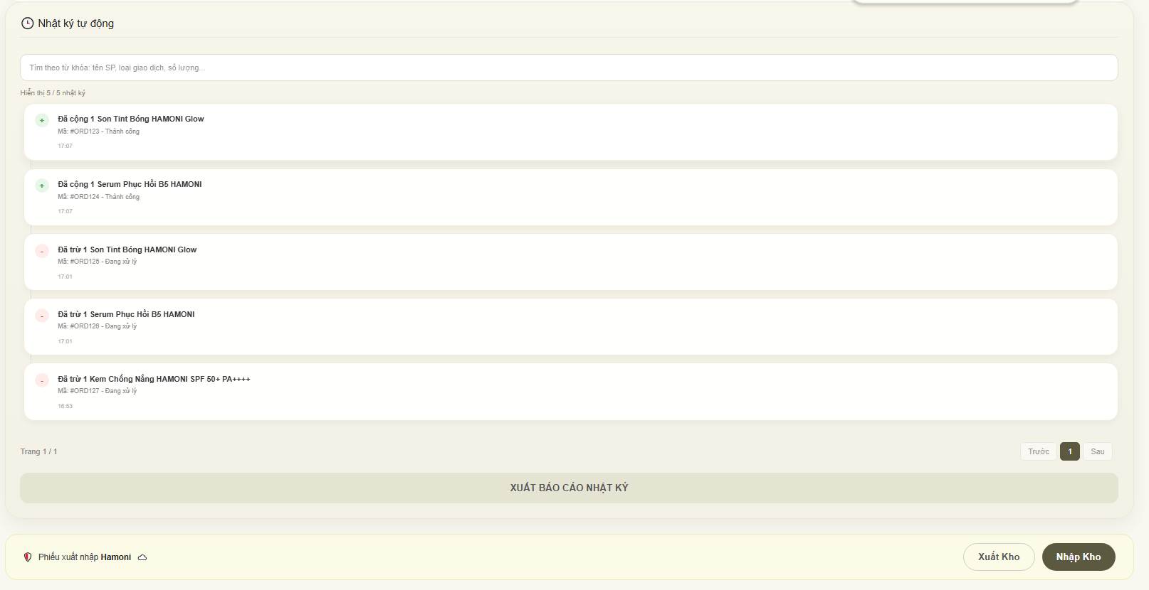
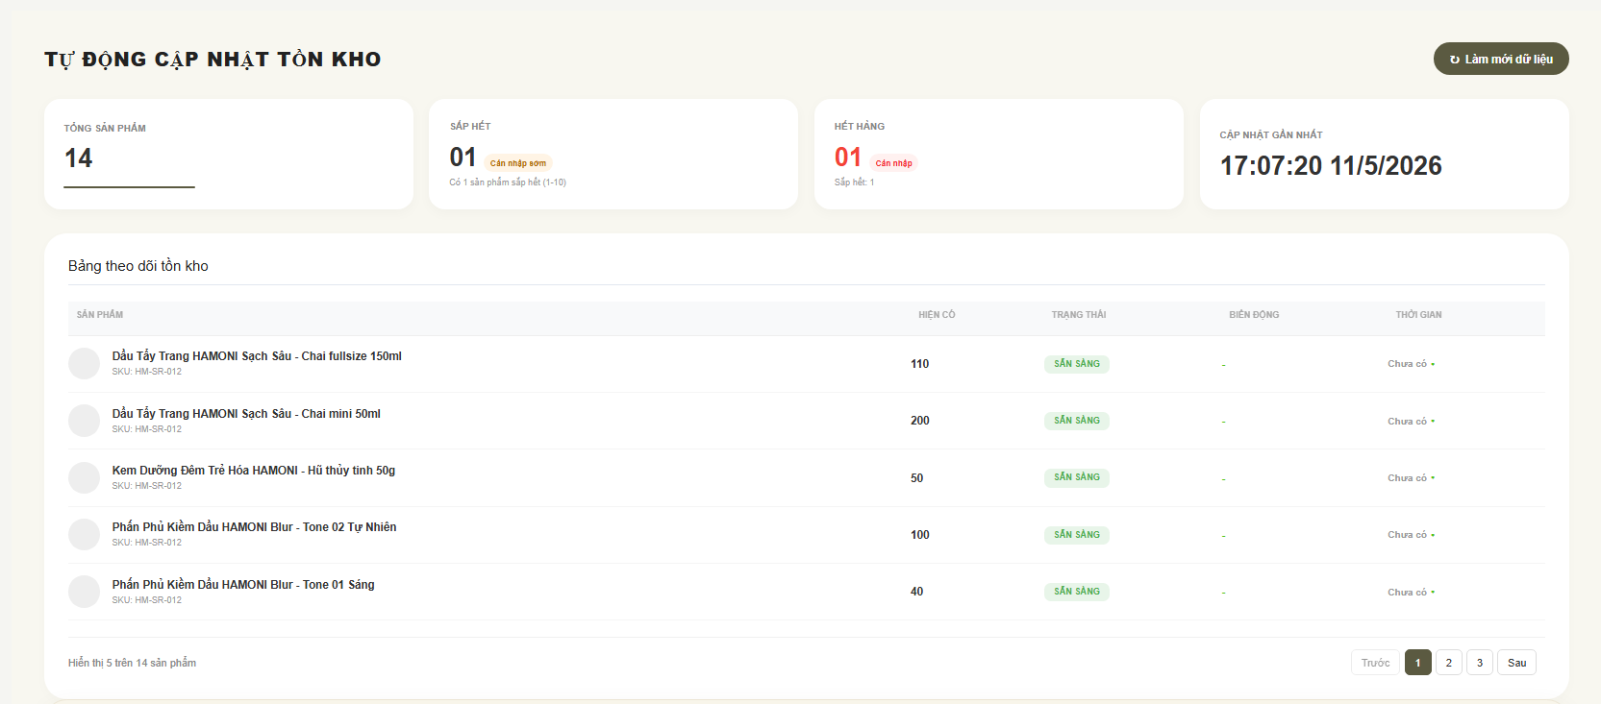

Test Case ID | Mô tả | Qui trình | Điều kiện tiên quyết | Kết quả mong đợi | Kết quả thực tế | Kết quả |  |  | Kết quả |  |  | Chú thích
 |  |  |  |  |  | Vòng 1 |  |  | Vòng 2
 |  |  |  |  |  | Trạng thái | Ngày kiểm tra | Người kiểm tra | Trạng thái | Ngày kiểm tra | Người kiểm tra
GUI_SHOW Trang Danh sách cập nhật tồn kho
GUI-DSCNTK01 | [Title] TỰ ĐỘNG CẬP NHẬT TỒN KHO |  |  | - Text: Black - Status: Enable | - Text: Black - Status: Enable | Passed | 17/04/2026 | Nữ
GUI-DSCNTK02 | [Button] Làm mới dữ liệu |  |  | - Text: Black - Status: Enable | - Text: Black - Status: Enable | Passed | 17/04/2026 | Nữ
GUI-DSCNTK03 | [Card] Tổng sản phẩm |  |  | - Text: Black - Status: Enable | - Text: Black - Status: Enable | Passed | 17/04/2026 | Nữ
GUI-DSCNTK04 | [Card] Sắp hết |  |  | - Text: Black - Status: Enable | - Text: Black - Status: Enable | Passed | 17/04/2026 | Nữ
GUI-DSCNTK05 | [Card] Hết hàng |  |  | - Text: Black - Status: Enable | - Text: Black - Status: Enable | Passed | 17/04/2026 | Nữ
GUI-DSCNTK06 | [Card] Cập nhật gần nhất |  |  | - Text: Black - Status: Enable | - Text: Black - Status: Enable | Passed | 17/04/2026 | Nữ
GUI-DSCNTK07 | [Table] Bảng theo dõi tồn kho |  |  | - Text: Black - Status: Enable | - Text: Black - Status: Enable | Passed | 17/04/2026 | Nữ
GUI-DSCNTK08 | [Column] Sản phẩm |  |  | - Text: Black - Status: Enable | - Text: Black - Status: Enable | Passed | 17/04/2026 | Nữ
GUI-DSCNTK09 | [Column] Hiện có |  |  | - Text: Black - Status: Enable | - Text: Black - Status: Enable | Passed | 17/04/2026 | Nữ
GUI-DSCNTK10 | [Column] Trạng thái |  |  | - Text: Black - Status: Enable | - Text: Black - Status: Enable | Passed | 17/04/2026 | Nữ
GUI-DSCNTK11 | [Column] Biến động |  |  | - Text: Black - Status: Enable | - Text: Black - Status: Enable | Passed | 17/04/2026 | Nữ
GUI-DSCNTK12 | [Column] Thời gian |  |  | - Text: Black - Status: Enable | - Text: Black - Status: Enable | Passed | 17/04/2026 | Nữ
GUI-DSCNTK13 | [Pagination] Phân trang |  |  | - Text: Black - Status: Enable | - Text: Black - Status: Enable | Passed | 17/04/2026 | Nữ
GUI-DSCNTK14 | [Section] Nhật ký tự động |  |  | - Text: Black - Status: Enable | - Text: Black - Status: Enable | Passed | 17/04/2026 | Nữ
GUI-DSCNTK15 | [Input] Tìm kiếm nhật ký |  |  | - Text: Black - Status: Enable | - Text: Black - Status: Enable | Passed | 17/04/2026 | Nữ
GUI-DSCNTK16 | [Button] Xuất báo cáo nhật ký |  |  | - Text: Black - Status: Enable | - Text: Black - Status: Enable | Passed | 17/04/2026 | Nữ
GUI-DSCNTK17 | [Button] Xuất Kho |  |  | - Text: Black - Status: Enable | - Text: Black - Status: Enable | Passed | 17/04/2026 | Nữ
GUI-DSCNTK18 | [Button] Nhập Kho |  |  | - Text: Black - Status: Enable | - Text: Black - Status: Enable | Passed | 17/04/2026 | Nữ
FUNCTION_SHOW Trang Danh sách cập nhật tồn kho
FUNC-DSCNTK01 | Kiểm tra hiển thị danh sách tồn kho | 1. Mở trang tồn kho. 2. Quan sát danh sách sản phẩm. | Đăng nhập vào hệ thống | Hệ thống hiển thị đầy đủ dữ liệu | Hệ thống hiển thị đầy đủ dữ liệu | Passed | 17/04/2026 | Nữ
FUNC-DSCNTK02 | Kiểm tra tổng số sản phẩm | 1. Mở dashboard tồn kho. 2. Kiểm tra card tổng sản phẩm. | Đăng nhập vào hệ thống | Hiển thị đúng sản phẩm | Hiển thị đúng sản phẩm | Passed | 17/04/2026 | Nữ
FUNC-DSCNTK03 | Kiểm tra trạng thái sắp hết | 1. Set số lượng tồn từ 1-10. 2. Reload trang. | Đăng nhập vào hệ thống | Hiển thị đúng trạng thái | Hiển thị đúng trạng thái | Passed | 17/04/2026 | Nữ
FUNC-DSCNTK04 | Kiểm tra trạng thái hết hàng | 1. Set tồn kho bằng 0. 2. Reload trang. | Đăng nhập vào hệ thống | Hiển thị đúng trạng thái | Hiển thị đúng trạng thái | Passed | 17/04/2026 | Nữ
FUNC-DSCNTK05 | Kiểm tra cập nhật thời gian realtime | 1. Reload dữ liệu. 2. Quan sát thời gian cập nhật. | Đăng nhập vào hệ thống | Thời gian được cập nhật mới | Thời gian được cập nhật mới | Passed | 17/04/2026 | Nữ
FUNC-DSCNTK06 | Kiểm tra nút “Làm mới dữ liệu” | 1. Click button “Làm mới dữ liệu”. 2. Quan sát dữ liệu sau refresh. | Đăng nhập vào hệ thống | Dữ liệu refresh thành công | Dữ liệu refresh thành công | Passed | 17/04/2026 | Nữ
FUNC-DSCNTK07 | Kiểm tra hiển thị số lượng tồn | 1. Load danh sách sản phẩm. 2. So sánh số lượng với DB. | Đăng nhập vào hệ thống | Hiển thị đúng dữ liệu | Hiển thị đúng dữ liệu | Passed | 17/04/2026 | Nữ
FUNC-DSCNTK08 | Kiểm tra trạng thái “Sẵn sàng” | 1. Set tồn kho > 10. 2. Reload trang. | Đăng nhập vào hệ thống | Hiển thị đúng badge màu xanh | Hiển thị đúng badge màu xanh | Passed | 17/04/2026 | Nữ
FUNC-DSCNTK09 | Kiểm tra phân trang | 1. Click sang trang 2. 2. Click quay lại trang 1. | Đăng nhập vào hệ thống | Chuyển trang thành công | Chuyển trang thành công | Passed | 17/04/2026 | Nữ
FUNC-DSCNTK10 | Kiểm tra tìm kiếm nhật ký | 1. Nhập từ khóa sản phẩm. 2. Click tìm kiếm. | Đăng nhập vào hệ thống | Kết quả hiển thị chính xác | Kết quả hiển thị chính xác | Passed | 17/04/2026 | Nữ
FUNC-DSCNTK11 | Kiểm tra log nhập kho | 1. Thực hiện nhập kho. 2. Kiểm tra nhật ký tự động. | Đăng nhập vào hệ thống | Log hiển thị đúng thông tin | Log hiển thị đúng thông tin | Passed | 17/04/2026 | Nữ
FUNC-DSCNTK12 | Kiểm tra log xuất kho | 1. Thực hiện xuất kho. 2. Kiểm tra nhật ký tự động. | Đăng nhập vào hệ thống | Log hiển thị đúng thông tin | Log hiển thị đúng thông tin | Passed | 17/04/2026 | Nữ
FUNC-DSCNTK13 | Kiểm tra format mã đơn log | 1. Load nhật ký. 2. Quan sát mã đơn hàng. | Đăng nhập vào hệ thống | Hiển thị đúng format | Hiển thị đúng format | Passed | 17/04/2026 | Nữ
FUNC-DSCNTK14 | Kiểm tra trạng thái xử lý log | 1. Quan sát log xuất kho. 2. Kiểm tra trạng thái giao dịch. | Đăng nhập vào hệ thống | Hiển thị đúng trạng thái | Hiển thị đúng trạng thái | Passed | 17/04/2026 | Nữ
FUNC-DSCNTK15 | Kiểm tra xuất báo cáo nhật ký | 1. Click “Xuất báo cáo nhật ký”. 2. Kiểm tra file tải về. | Đăng nhập vào hệ thống | Export file thành công | Export file thành công | Passed | 17/04/2026 | Nữ
FUNC-DSCNTK16 | Kiểm tra chức năng nhập kho | 1. Click button “Nhập Kho”. 2. Quan sát điều hướng. | Đăng nhập vào hệ thống | Điều hướng thành công | Điều hướng thành công | Passed | 17/04/2026 | Nữ
FUNC-DSCNTK17 | Kiểm tra chức năng xuất kho | 1. Click button “Xuất Kho”. 2. Quan sát điều hướng. | Đăng nhập vào hệ thống | Điều hướng thành công | Điều hướng thành công | Passed | 17/04/2026 | Nữ
FUNC-DSCNTK18 | Kiểm tra dữ liệu rỗng | 1. Xóa toàn bộ dữ liệu tồn kho. 2. Reload trang. | Đăng nhập vào hệ thống | Điều hướng thành công | Điều hướng thành công | Passed | 17/04/2026 | Nữ
FUNC-DSCNTK19 | Kiểm tra tồn kho âm | 1. Xuất số lượng lớn hơn tồn kho. 2. Xác nhận xuất kho. | Đăng nhập vào hệ thống | Không cho phép xuất âm | Không cho phép xuất âm | Passed | 17/04/2026 | Nữ
FUNC-DSCNTK20 | Kiểm tra realtime nhiều user | 1. User A nhập kho. 2. User B reload dữ liệu. | Đăng nhập vào hệ thống | Dữ liệu cập nhật đúng realtime | Dữ liệu cập nhật đúng realtime | Passed | 17/04/2026 | Nữ

Phiếu xuất kho
Project Name | XÂY DỰNG HỆ THỐNG THƯƠNG MẠI ĐIỆN TỬ MỸ PHẨM HAMONI COSMETIC VÀ CHATBOX AI TƯ VẤN KHÁCH HÀNG
Module Code | Phiếu xuất kho
 | Hoàn thành | Lỗi | Chưa kiểm tra | Bị chăn | Tổng số trường hợp thử nghiệm
Round 1 | 31 | 0 | 0 | 0 | 31
Round 2 | 0 | 0 | 0 | 0 | 0
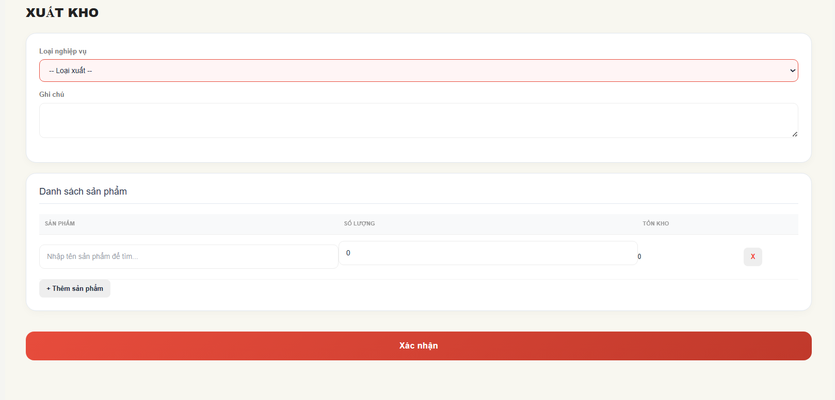

Test Case ID | Mô tả | Qui trình | Điều kiện tiên quyết | Kết quả mong đợi | Kết quả thực tế | Kết quả |  |  | Kết quả |  |  | Chú thích
 |  |  |  |  |  | Vòng 1 |  |  | Vòng 2
 |  |  |  |  |  | Trạng thái | Ngày kiểm tra | Người kiểm tra | Trạng thái | Ngày kiểm tra | Người kiểm tra
GUI_SHOW Trang Phiếu xuất kho
GUI-PXK01 | [Title] XUẤT KHO |  |  | - Text: Black - Status: Enable | - Text: Black - Status: Enable | Passed | 17/04/2026 | Nữ
GUI-PXK02 | [Dropdown] Loại nghiệp vụ |  |  | - Text: Black - Status: Enable | - Text: Black - Status: Enable | Passed | 17/04/2026 | Nữ
GUI-PXK03 | [Placeholder] -- Loại xuất -- |  |  | - Text: Black - Status: Enable | - Text: Black - Status: Enable | Passed | 17/04/2026 | Nữ
GUI-PXK04 | [Textarea] Ghi chú |  |  | - Text: Black - Status: Enable | - Text: Black - Status: Enable | Passed | 17/04/2026 | Nữ
GUI-PXK05 | [Section] Danh sách sản phẩm |  |  | - Text: Black - Status: Enable | - Text: Black - Status: Enable | Passed | 17/04/2026 | Nữ
GUI-PXK06 | Column] Sản phẩm |  |  | - Text: Black - Status: Enable | - Text: Black - Status: Enable | Passed | 17/04/2026 | Nữ
GUI-PXK07 | [Column] Số lượng |  |  | - Text: Black - Status: Enable | - Text: Black - Status: Enable | Passed | 17/04/2026 | Nữ
GUI-PXK08 | [Column] Tồn kho |  |  | - Text: Black - Status: Enable | - Text: Black - Status: Enable | Passed | 17/04/2026 | Nữ
GUI-PXK09 | [Input] Tìm sản phẩm |  |  | - Text: Black - Status: Enable | - Text: Black - Status: Enable | Passed | 17/04/2026 | Nữ
GUI-PXK10 | [Input] Số lượng xuất |  |  | - Text: Black - Status: Enable | - Text: Black - Status: Enable | Passed | 17/04/2026 | Nữ
GUI-PXK11 | [Button] Xóa sản phẩm |  |  | - Text: Black - Status: Enable | - Text: Black - Status: Enable | Passed | 17/04/2026 | Nữ
GUI-PXK12 | [Button] + Thêm sản phẩm |  |  | - Text: Black - Status: Enable | - Text: Black - Status: Enable | Passed | 17/04/2026 | Nữ
GUI-PXK13 | [Button] Xác nhận |  |  | - Text: Black - Status: Enable | - Text: Black - Status: Enable | Passed | 17/04/2026 | Nữ
FUNCTION_SHOW Trang Phiếu xuất kho
FUNC-PXK01 | Kiểm tra hiển thị form xuất kho | 1. Mở trang xuất kho. 2. Quan sát giao diện form. | Đăng nhập vào hệ thống | Hệ thống hiển thị đầy đủ form xuất kho | Hệ thống hiển thị đầy đủ form xuất kho | Passed | 17/04/2026 | Nữ
FUNC-PXK02 | Kiểm tra dropdown loại nghiệp vụ | 1. Click dropdown loại xuất. 2. Quan sát danh sách lựa chọn. | Đăng nhập vào hệ thống | Hiển thị đúng dữ liệu | Hiển thị đúng dữ liệu | Passed | 17/04/2026 | Nữ
FUNC-PXK03 | Kiểm tra validate bắt buộc loại xuất | 1. Không chọn loại xuất. 2. Click “Xác nhận”. | Đăng nhập vào hệ thống | Hệ thống hiển thị cảnh báo bắt buộc chọn | Hệ thống hiển thị cảnh báo bắt buộc chọn | Passed | 17/04/2026 | Nữ
FUNC-PXK04 | Kiểm tra nhập ghi chú | 1. Nhập nội dung ghi chú. 2. Click ra ngoài textarea. | Đăng nhập vào hệ thống | Hệ thống lưu đúng nội dung nhập | Hệ thống lưu đúng nội dung nhập | Passed | 17/04/2026 | Nữ
FUNC-PXK05 | Kiểm tra tìm kiếm sản phẩm | 1. Nhập tên sản phẩm. 2. Quan sát kết quả gợi ý. | Đăng nhập vào hệ thống | Hiển thị đúng sản phẩm liên quan | Hiển thị đúng sản phẩm liên quan | Passed | 17/04/2026 | Nữ
FUNC-PXK06 | Kiểm tra thêm sản phẩm | 1. Click “+ Thêm sản phẩm”. 2. Quan sát dòng sản phẩm mới. | Đăng nhập vào hệ thống | Hệ thống thêm dòng nhập sản phẩm mới | Hệ thống thêm dòng nhập sản phẩm mới | Passed | 17/04/2026 | Nữ
FUNC-PXK07 | Kiểm tra xóa sản phẩm | 1. Click nút “X”. 2. Quan sát danh sách sản phẩm. | Đăng nhập vào hệ thống | Dòng sản phẩm được xóa khỏi danh sách | Dòng sản phẩm được xóa khỏi danh sách | Passed | 17/04/2026 | Nữ
FUNC-PXK08 | Kiểm tra nhập số lượng xuất | 1. Nhập số lượng sản phẩm. 2. Click ra ngoài input. | Đăng nhập vào hệ thống | Hệ thống nhận đúng giá trị số lượng | Hệ thống nhận đúng giá trị số lượng | Passed | 17/04/2026 | Nữ
FUNC-PXK09 | Kiểm tra validate số lượng âm | 1. Nhập số lượng âm. 2. Click “Xác nhận”. | Đăng nhập vào hệ thống | Không cho phép nhập số âm | Không cho phép nhập số âm | Passed | 17/04/2026 | Nữ
FUNC-PXK10 | Kiểm tra xuất vượt tồn kho | 1. Nhập số lượng lớn hơn tồn kho. 2. Click “Xác nhận”. | Đăng nhập vào hệ thống | Hệ thống chặn xuất vượt tồn | Hệ thống chặn xuất vượt tồn | Passed | 17/04/2026 | Nữ
FUNC-PXK11 | Kiểm tra hiển thị tồn kho | 1. Chọn sản phẩm. 2. Quan sát cột tồn kho. | Đăng nhập vào hệ thống | Hiển thị đúng số lượng tồn kho | Hiển thị đúng số lượng tồn kho | Passed | 17/04/2026 | Nữ
FUNC-PXK12 | Kiểm tra xác nhận xuất kho | 1. Nhập đầy đủ thông tin. 2. Click “Xác nhận”. | Đăng nhập vào hệ thống | Hệ thống tạo phiếu xuất kho thành công | Hệ thống tạo phiếu xuất kho thành công | Passed | 17/04/2026 | Nữ
FUNC-PXK13 | Kiểm tra dữ liệu rỗng | 1. Không nhập dữ liệu. 2. Click “Xác nhận”. | Đăng nhập vào hệ thống | Hiển thị thông báo bắt buộc nhập dữ liệu | Hiển thị thông báo bắt buộc nhập dữ liệu | Passed | 17/04/2026 | Nữ
FUNC-PXK14 | Kiểm tra nhiều sản phẩm xuất kho | 1. Thêm nhiều dòng sản phẩm. 2. Click “Xác nhận”. | Đăng nhập vào hệ thống | Hệ thống lưu toàn bộ sản phẩm xuất | Hệ thống lưu toàn bộ sản phẩm xuất | Passed | 17/04/2026 | Nữ
FUNC-PXK15 | Kiểm tra realtime tồn kho sau xuất | 1. Xuất kho thành công. 2. Kiểm tra tồn kho tại dashboard. | Đăng nhập vào hệ thống | Tồn kho giảm đúng số lượng | Tồn kho giảm đúng số lượng | Passed | 17/04/2026 | Nữ
FUNC-PXK16 | Kiểm tra ký tự đặc biệt trong ghi chú | 1. Nhập ký tự đặc biệt. 2. Click “Xác nhận”. | Đăng nhập vào hệ thống | Hệ thống lưu đúng nội dung hợp lệ | Hệ thống lưu đúng nội dung hợp lệ | Passed | 17/04/2026 | Nữ
FUNC-PXK17 | Kiểm tra nhập chữ ở số lượng | 1. Nhập ký tự chữ vào ô số lượng. 2. Click ra ngoài input. | Đăng nhập vào hệ thống | Chỉ cho phép nhập số | Chỉ cho phép nhập số | Passed | 17/04/2026 | Nữ
FUNC-PXK18 | Kiểm tra load lại trang | 1. Reload trình duyệt. 2. Quan sát dữ liệu form. | Đăng nhập vào hệ thống | Form được reset dữ liệu | Form được reset dữ liệu | Passed | 17/04/2026 | Nữ

Phiếu nhập kho
Project Name | XÂY DỰNG HỆ THỐNG THƯƠNG MẠI ĐIỆN TỬ MỸ PHẨM HAMONI COSMETIC VÀ CHATBOX AI TƯ VẤN KHÁCH HÀNG
Module Code | Phiếu nhập kho
 | Hoàn thành | Lỗi | Chưa kiểm tra | Bị chăn | Tổng số trường hợp thử nghiệm
Round 1 | 31 | 0 | 0 | 0 | 31
Round 2 | 0 | 0 | 0 | 0 | 0
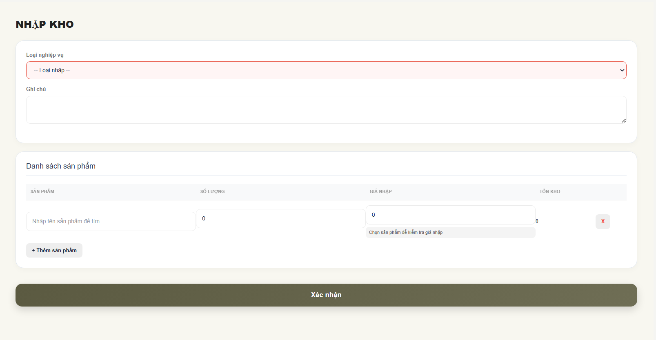

Test Case ID | Mô tả | Qui trình | Điều kiện tiên quyết | Kết quả mong đợi | Kết quả thực tế | Kết quả |  |  | Kết quả |  |  | Chú thích
 |  |  |  |  |  | Vòng 1 |  |  | Vòng 2
 |  |  |  |  |  | Trạng thái | Ngày kiểm tra | Người kiểm tra | Trạng thái | Ngày kiểm tra | Người kiểm tra
GUI_SHOW Trang Phiếu nhập kho
GUI-PNK01 | [Title] NHẬP KHO |  |  | - Text: Black - Status: Enable | - Text: Black - Status: Enable | Passed | 17/04/2026 | Nữ
GUI-PNK02 | [Dropdown] Loại nghiệp vụ |  |  | - Text: Black - Status: Enable | - Text: Black - Status: Enable | Passed | 17/04/2026 | Nữ
GUI-PNK03 | [Placeholder] -- Loại nhập -- |  |  | - Text: Black - Status: Enable | - Text: Black - Status: Enable | Passed | 17/04/2026 | Nữ
GUI-PNK04 | [Textarea] Ghi chú |  |  | - Text: Black - Status: Enable | - Text: Black - Status: Enable | Passed | 17/04/2026 | Nữ
GUI-PNK05 | [Section] Danh sách sản phẩm |  |  | - Text: Black - Status: Enable | - Text: Black - Status: Enable | Passed | 17/04/2026 | Nữ
GUI-PNK06 | Column] Sản phẩm |  |  | - Text: Black - Status: Enable | - Text: Black - Status: Enable | Passed | 17/04/2026 | Nữ
GUI-PNK07 | [Column] Số lượng |  |  | - Text: Black - Status: Enable | - Text: Black - Status: Enable | Passed | 17/04/2026 | Nữ
GUI-PNK08 | [Column] Tồn kho |  |  | - Text: Black - Status: Enable | - Text: Black - Status: Enable | Passed | 17/04/2026 | Nữ
GUI-PNK09 | [Input] Tìm sản phẩm |  |  | - Text: Black - Status: Enable | - Text: Black - Status: Enable | Passed | 17/04/2026 | Nữ
GUI-PNK10 | [Input] Số lượng nhập |  |  | - Text: Black - Status: Enable | - Text: Black - Status: Enable | Passed | 17/04/2026 | Nữ
GUI-PNK11 | [Button] Xóa sản phẩm |  |  | - Text: Black - Status: Enable | - Text: Black - Status: Enable | Passed | 17/04/2026 | Nữ
GUI-PNK12 | [Button] + Thêm sản phẩm |  |  | - Text: Black - Status: Enable | - Text: Black - Status: Enable | Passed | 17/04/2026 | Nữ
GUI-PNK13 | [Column] Giá nhập |  |  | - Text: Black - Status: Enable | - Text: Black - Status: Enable | Passed | 17/04/2026 | Nữ
GUI-PNK14 | [Button] Xác nhận |  |  | - Text: Black - Status: Enable | - Text: Black - Status: Enable | Passed | 17/04/2026 | Nữ
FUNCTION_SHOW Trang Phiếu nhập kho
FUNC-PNK01 | Kiểm tra hiển thị form nhập kho | 1. Mở trang nhậpt kho. 2. Quan sát giao diện form. | Đăng nhập vào hệ thống | Hệ thống hiển thị đầy đủ form nhập kho | Hệ thống hiển thị đầy đủ form nhập kho | Passed | 17/04/2026 | Nữ
FUNC-PNK02 | Kiểm tra dropdown loại nghiệp vụ | 1. Click dropdown loại xuất. 2. Quan sát danh sách lựa chọn. | Đăng nhập vào hệ thống | Hiển thị đúng dữ liệu | Hiển thị đúng dữ liệu | Passed | 17/04/2026 | Nữ
FUNC-PNK03 | Kiểm tra validate bắt buộc loại nhập | 1. Không chọn loại nhập. 2. Click “Xác nhận”. | Đăng nhập vào hệ thống | Hệ thống hiển thị cảnh báo bắt buộc chọn | Hệ thống hiển thị cảnh báo bắt buộc chọn | Passed | 17/04/2026 | Nữ
FUNC-PNK04 | Kiểm tra nhập ghi chú | 1. Nhập nội dung ghi chú. 2. Click ra ngoài textarea. | Đăng nhập vào hệ thống | Hệ thống lưu đúng nội dung nhập | Hệ thống lưu đúng nội dung nhập | Passed | 17/04/2026 | Nữ
FUNC-PNK05 | Kiểm tra tìm kiếm sản phẩm | 1. Nhập tên sản phẩm. 2. Quan sát kết quả gợi ý. | Đăng nhập vào hệ thống | Hiển thị đúng sản phẩm liên quan | Hiển thị đúng sản phẩm liên quan | Passed | 17/04/2026 | Nữ
FUNC-PNK06 | Kiểm tra thêm sản phẩm | 1. Click “+ Thêm sản phẩm”. 2. Quan sát dòng sản phẩm mới. | Đăng nhập vào hệ thống | Hệ thống thêm dòng nhập sản phẩm mới | Hệ thống thêm dòng nhập sản phẩm mới | Passed | 17/04/2026 | Nữ
FUNC-PNK07 | Kiểm tra xóa sản phẩm | 1. Click nút “X”. 2. Quan sát danh sách sản phẩm. | Đăng nhập vào hệ thống | Dòng sản phẩm được xóa khỏi danh sách | Dòng sản phẩm được xóa khỏi danh sách | Passed | 17/04/2026 | Nữ
FUNC-PNK08 | Kiểm tra nhập số lượng nhập | 1. Nhập số lượng sản phẩm. 2. Click ra ngoài input. | Đăng nhập vào hệ thống | Hệ thống nhận đúng giá trị số lượng | Hệ thống nhận đúng giá trị số lượng | Passed | 17/04/2026 | Nữ
FUNC-PNK09 | Kiểm tra validate số lượng âm | 1. Nhập số lượng âm. 2. Click “Xác nhận”. | Đăng nhập vào hệ thống | Không cho phép nhập số âm | Không cho phép nhập số âm | Passed | 17/04/2026 | Nữ
FUNC-PNK10 | Kiểm tra hiển thị tồn kho | 1. Chọn sản phẩm. 2. Quan sát cột tồn kho. | Đăng nhập vào hệ thống | Hiển thị đúng số lượng tồn kho | Hiển thị đúng số lượng tồn kho | Passed | 17/04/2026 | Nữ
FUNC-PNK11 | Kiểm tra xác nhận nhập kho | 1. Nhập đầy đủ thông tin. 2. Click “Xác nhận”. | Đăng nhập vào hệ thống | Hệ thống tạo phiếu nhập kho thành công | Hệ thống tạo phiếu nhập kho thành công | Passed | 17/04/2026 | Nữ
FUNC-PNK12 | Kiểm tra dữ liệu rỗng | 1. Không nhập dữ liệu. 2. Click “Xác nhận”. | Đăng nhập vào hệ thống | Hiển thị thông báo bắt buộc nhập dữ liệu | Hiển thị thông báo bắt buộc nhập dữ liệu | Passed | 17/04/2026 | Nữ
FUNC-PNK13 | Kiểm tra nhiều sản phẩm xuất kho | 1. Thêm nhiều dòng sản phẩm. 2. Click “Xác nhận”. | Đăng nhập vào hệ thống | Hệ thống lưu toàn bộ sản phẩm xuất | Hệ thống lưu toàn bộ sản phẩm xuất | Passed | 17/04/2026 | Nữ
FUNC-PNK14 | Kiểm tra realtime tồn kho sau xuất | 1. Xuất kho thành công. 2. Kiểm tra tồn kho tại dashboard. | Đăng nhập vào hệ thống | Tồn kho giảm đúng số lượng | Tồn kho giảm đúng số lượng | Passed | 17/04/2026 | Nữ
FUNC-PNK15 | Kiểm tra ký tự đặc biệt trong ghi chú | 1. Nhập ký tự đặc biệt. 2. Click “Xác nhận”. | Đăng nhập vào hệ thống | Hệ thống lưu đúng nội dung hợp lệ | Hệ thống lưu đúng nội dung hợp lệ | Passed | 17/04/2026 | Nữ
FUNC-PNK16 | Kiểm tra nhập chữ ở số lượng | 1. Nhập ký tự chữ vào ô số lượng. 2. Click ra ngoài input. | Đăng nhập vào hệ thống | Chỉ cho phép nhập số | Chỉ cho phép nhập số | Passed | 17/04/2026 | Nữ
FUNC-PNK17 | Kiểm tra load lại trang | 1. Reload trình duyệt. 2. Quan sát dữ liệu form. | Đăng nhập vào hệ thống | Form được reset dữ liệu | Form được reset dữ liệu | Passed | 17/04/2026 | Nữ

Danh sách mã khuyến mãi
Project Name | XÂY DỰNG HỆ THỐNG THƯƠNG MẠI ĐIỆN TỬ MỸ PHẨM HAMONI COSMETIC VÀ CHATBOX AI TƯ VẤN KHÁCH HÀNG
Module Code | Danh sách mã khuyến mãi
 | Hoàn thành | Lỗi | Chưa kiểm tra | Bị chăn | Tổng số trường hợp thử nghiệm
Round 1 | 24 | 1 | 0 | 0 | 25
Round 2 | 25 | 0 | 0 | 0 | 25

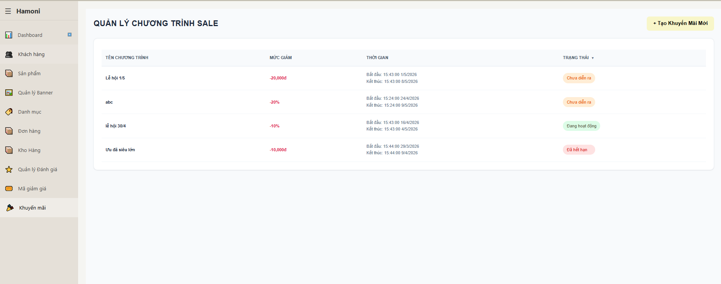

Test Case ID | Mô tả | Qui trình | Điều kiện tiên quyết | Kết quả mong đợi | Kết quả thực tế | Kết quả |  |  | Kết quả |  |  | Chú thích
 |  |  |  |  |  | Vòng 1 |  |  | Vòng 2
 |  |  |  |  |  | Trạng thái | Ngày kiểm tra | Người kiểm tra | Trạng thái | Ngày kiểm tra | Người kiểm tra
GUI_SHOW Trang danh sách mã khuyến mãi
GUI-DSMKM01 | [Title] QUẢN LÝ CHƯƠNG TRÌNH SALE |  |  | - Text: Black - Status: Enable | - Text: Black - Status: Enable | Passed | 17/04/2026 | Nữ
GUI-DSMKM02 | [Button] Tạo khuyến mãi mới |  |  | - Text: Black - Status: Enable | - Text: Black - Status: Enable | Passed | 17/04/2026 | Nữ
GUI-DSMKM03 | [Table] Danh sách chương trình |  |  | - Text: Black - Status: Enable | - Text: Black - Status: Enable | Passed | 17/04/2026 | Nữ
GUI-DSMKM04 | [Column] Tên chương trình |  |  | - Text: Black - Status: Enable | - Text: Black - Status: Enable | Passed | 17/04/2026 | Nữ
GUI-DSMKM05 | [Column] Mức giảm |  |  | - Text: Black - Status: Enable | - Text: Black - Status: Enable | Passed | 17/04/2026 | Nữ
GUI-DSMKM06 | [Column] Thời gian |  |  | - Text: Black - Status: Enable | - Text: Black - Status: Enable | Passed | 17/04/2026 | Nữ
GUI-DSMKM07 | [Column] Trạng thái |  |  | - Text: Black - Status: Enable | - Text: Black - Status: Enable | Passed | 17/04/2026 | Nữ
GUI-DSMKM08 | [Status] Chưa diễn ra |  |  | - Text: Black - Status: Enable | - Text: Black - Status: Enable | Passed | 17/04/2026 | Nữ
GUI-DSMKM09 | [Status] Đang hoạt động |  |  | - Text: Black - Status: Enable | - Text: Black - Status: Enable | Passed | 17/04/2026 | Nữ
GUI-DSMKM10 | [Status] Đã hết hạn |  |  | - Text: Black - Status: Enable | - Text: Black - Status: Enable | Passed | 17/04/2026 | Nữ
GUI-DSMKM11 | [Sort icon] Trạng thái |  |  | - Text: Black - Status: Enable | - Text: Black - Status: Enable | Passed | 17/04/2026 | Nữ
FUNCTION_SHOW Trang danh sách mã khuyến mãi
FUNC-DSMKM01 | Kiểm tra hiển thị danh sách | 1. Mở trang sale | Đăng nhập vào hệ thống | Hệ thống hiển thị danh sách chương trình từ DB | Hệ thống hiển thị danh sách chương trình từ DB | Passed | 17/04/2026 | Nữ
FUNC-DSMKM02 | Kiểm tra trạng thái "Chưa diễn ra" | 1. So sánh thời gian hiện tại < start date | Đăng nhập vào hệ thống | Hiển thị trạng thái "Chưa diễn ra" | Hiển thị trạng thái "Chưa diễn ra" | Passed | 17/04/2026 | Nữ
FUNC-DSMKM03 | Kiểm tra trạng thái "Đang hoạt động" | 1. So sánh start <= current <= end | Đăng nhập vào hệ thống | Hiển thị "Đang hoạt động" | Hiển thị "Đang hoạt động" | Passed | 17/04/2026 | Nữ
FUNC-DSMKM04 | Kiểm tra trạng thái "Đã hết hạn" | 1. So sánh current > end | Đăng nhập vào hệ thống | Hiển thị "Đã hết hạn" | Hiển thị "Đã hết hạn" | Passed | 17/04/2026 | Nữ
FUNC-DSMKM05 | Kiểm tra format mức giảm % | 1. Tạo data giảm % | Đăng nhập vào hệ thống | Hiển thị dạng "-10%" | Hiển thị dạng "-10%" | Passed | 17/04/2026 | Nữ
FUNC-DSMKM06 | Kiểm tra format mức giảm tiền | 1. Tạo data giảm tiền | Đăng nhập vào hệ thống | Hiển thị "-10,000đ" | Hiển thị "-10,000đ" | Passed | 17/04/2026 | Nữ
FUNC-DSMKM07 | Kiểm tra thời gian hiển thị | 1. Load dữ liệu | Đăng nhập vào hệ thống | Hiển thị đúng format datetime | Hiển thị đúng format datetime | Passed | 17/04/2026 | Nữ
FUNC-DSMKM08 | Kiểm tra sort trạng thái | 1. Click icon sort | Đăng nhập vào hệ thống | Danh sách được sắp xếp theo trạng thái | Danh sách được sắp xếp theo trạng thái | Passed | 17/04/2026 | Nữ
FUNC-DSMKM09 | Kiểm tra click "Tạo khuyến mãi" | 1. Click button | Đăng nhập vào hệ thống | Điều hướng sang form tạo mới | Điều hướng sang form tạo mới | Passed | 17/04/2026 | Nữ
FUNC-DSMKM10 | Kiểm tra dữ liệu trùng tên | 1. Có 2 chương trình cùng tên | Đăng nhập vào hệ thống | Hệ thống vẫn hiển thị bình thường | Hệ thống vẫn hiển thị bình thường | Passed | 17/04/2026 | Nữ
FUNC-DSMKM11 | Kiểm tra khoảng thời gian lỗi | 1. Thời gian bắt đầu > thời gian kết thúc | Đăng nhập vào hệ thống | Không cho hiển thị hoặc báo lỗi | ❌ Vẫn hiển thị | Failed | 17/04/2026 | Nữ | Passed | 18/04/2026 | Nữ
FUNC-DSMKM12 | Kiểm tra timezone | 1. Set giờ khác timezone | Đăng nhập vào hệ thống | Trạng thái vẫn đúng logic | Trạng thái vẫn đúng logic | Passed | 17/04/2026 | Nữ
FUNC-DSMKM13 | Kiểm tra dữ liệu rỗng | 1. Không có chương trình | Đăng nhập vào hệ thống | Hiển thị "Không có dữ liệu" | Hiển thị "Không có dữ liệu" | Passed | 17/04/2026 | Nữ
FUNC-DSMKM14 | Kiểm tra refresh data | 1. Reload trang | Đăng nhập vào hệ thống | Dữ liệu cập nhật mới | Dữ liệu cập nhật mới | Passed | 17/04/2026 | Nữ

Thêm mã khuyến mãi
Project Name | XÂY DỰNG HỆ THỐNG THƯƠNG MẠI ĐIỆN TỬ MỸ PHẨM HAMONI COSMETIC VÀ CHATBOX AI TƯ VẤN KHÁCH HÀNG
Module Code | Thêm mã khuyến mãi
 | Hoàn thành | Lỗi | Chưa kiểm tra | Bị chăn | Tổng số trường hợp thử nghiệm
Round 1 | 31 | 4 | 0 | 0 | 35
Round 2 | 31 | 0 | 0 | 0 | 35

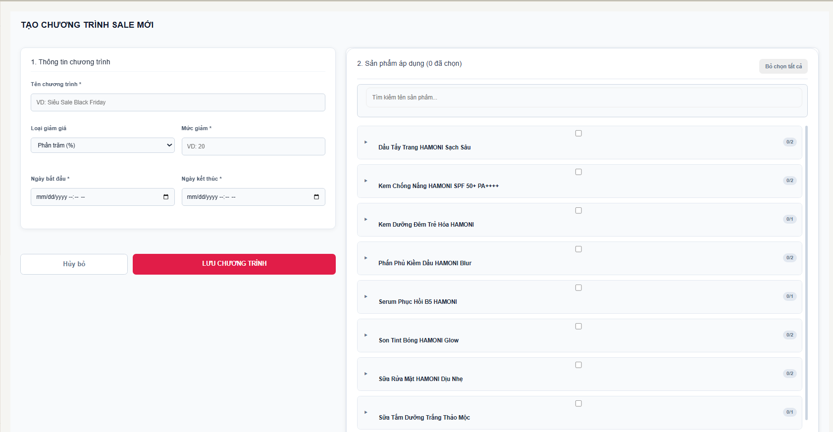

Test Case ID | Mô tả | Qui trình | Điều kiện tiên quyết | Kết quả mong đợi | Kết quả thực tế | Kết quả |  |  | Kết quả |  |  | Chú thích
 |  |  |  |  |  | Vòng 1 |  |  | Vòng 2
 |  |  |  |  |  | Trạng thái | Ngày kiểm tra | Người kiểm tra | Trạng thái | Ngày kiểm tra | Người kiểm tra
GUI_SHOW Trang Thêm mã khuyến mãi
GUI-TMKM01 | [Title] TẠO CHƯƠNG TRÌNH SALE MỚI |  |  | - Text: Black - Status: Enable | - Text: Black - Status: Enable | Passed | 18/04/2026 | Nữ
GUI-TMKM02 | [Input] Tên chương trình |  |  | - Text: Black - Status: Enable | - Text: Black - Status: Enable | Passed | 18/04/2026 | Nữ
GUI-TMKM03 | [Dropdown] Loại giảm giá |  |  | - Text: Black - Status: Enable | - Text: Black - Status: Enable | Passed | 18/04/2026 | Nữ
GUI-TMKM04 | [Input] Mức giảm |  |  | - Text: Black - Status: Enable | - Text: Black - Status: Enable | Passed | 18/04/2026 | Nữ
GUI-TMKM05 | [Date] Ngày bắt đầu |  |  | - Text: Black - Status: Enable | - Text: Black - Status: Enable | Passed | 18/04/2026 | Nữ
GUI-TMKM06 | [Date] Ngày kết thúc |  |  | - Text: Black - Status: Enable | - Text: Black - Status: Enable | Passed | 18/04/2026 | Nữ
GUI-TMKM07 | [Search] Tìm kiếm sản phẩm |  |  | - Text: Black - Status: Enable | - Text: Black - Status: Enable | Passed | 18/04/2026 | Nữ
GUI-TMKM08 | [List] Danh sách sản phẩm |  |  | - Text: Black - Status: Enable | - Text: Black - Status: Enable | Passed | 18/04/2026 | Nữ
GUI-TMKM09 | [Checkbox] Chọn sản phẩm |  |  | - Text: Black - Status: Enable | - Text: Black - Status: Enable | Passed | 18/04/2026 | Nữ
GUI-TMKM10 | [Button] Bỏ chọn tất cả |  |  | - Text: Black - Status: Enable | - Text: Black - Status: Enable | Passed | 18/04/2026 | Nữ
GUI-TMKM11 | [Button] Hủy bỏ |  |  | - Text: Black - Status: Enable | - Text: Black - Status: Enable | Passed | 18/04/2026 | Nữ
GUI-TMKM12 | [Button] Lưu chương trình |  |  | - Text: Black - Status: Enable | - Text: Black - Status: Enable | Passed | 18/04/2026 | Nữ
FUNCTION_SHOW Trang thêm mã khuyến mãi
FUNC-TMKM01 | Kiểm tra tạo sale hợp lệ | 1. Nhập đầy đủ thông tin 2. Chọn sản phẩm 3. Click "Lưu chương trình" | Đăng nhập vào hệ thống | Hệ thống tạo thành công, hiển thị thông báo | Hệ thống tạo thành công, hiển thị thông báo | Passed | 18/04/2026 | Nữ
FUNC-TMKM02 | Kiểm tra bỏ trống tên | 1. Không nhập tên 2. Click "Lưu" | Đăng nhập vào hệ thống | Hiển thị lỗi "Tên chương trình là bắt buộc" | Hiển thị lỗi "Tên chương trình là bắt buộc" | Passed | 18/04/2026 | Nữ
FUNC-TMKM03 | Kiểm tra bỏ trống mức giảm | 1. Không nhập mức giảm 2. Lưu | Đăng nhập vào hệ thống | Hiển thị lỗi bắt buộc | Hiển thị lỗi bắt buộc | Passed | 18/04/2026 | Nữ
FUNC-TMKM04 | Kiểm tra mức giảm âm | 1. Nhập -10 2. Lưu | Đăng nhập vào hệ thống | Báo lỗi "Mức giảm phải > 0" | Lưu thành công | Failed | 18/04/2026 | Nữ | Passed | 18/04/2026 | Nữ
FUNC-TMKM05 | Kiểm tra mức giảm = 0 | 1. Nhập 0 2. Lưu | Đăng nhập vào hệ thống | Báo lỗi không hợp lệ | Lưu thành công | Failed | 18/04/2026 | Nữ | Passed | 18/04/2026 | Nữ
FUNC-TMKM06 | Kiểm tra % > 100 | 1. Nhập 150% 2. Lưu | Đăng nhập vào hệ thống | Báo lỗi vượt quá 100% | Lưu thành công | Failed | 18/04/2026 | Nữ | Passed | 18/04/2026 | Nữ
FUNC-TMKM07 | Kiểm tra thời gian hợp lệ | 1. Start < End 2. Lưu | Đăng nhập vào hệ thống | Lưu thành công |  | Passed | 18/04/2026 | Nữ
FUNC-TMKM08 | Kiểm tra start > end | 1. Start > End 2. Lưu | Đăng nhập vào hệ thống | Báo lỗi thời gian | Lưu thành công | Failed | 18/04/2026 | Nữ | Passed | 18/04/2026 | Nữ
FUNC-TMKM09 | Kiểm tra không chọn sản phẩm | 1. Không chọn SP 2. Lưu | Đăng nhập vào hệ thống | Báo lỗi yêu cầu chọn sản phẩm | Báo lỗi yêu cầu chọn sản phẩm | Passed | 18/04/2026 | Nữ
FUNC-TMKM10 | Kiểm tra chọn nhiều sản phẩm | 1. Tick nhiều checkbox 2. Lưu | Đăng nhập vào hệ thống | Lưu tất cả sản phẩm vào sale | Lưu tất cả sản phẩm vào sale | Passed | 18/04/2026 | Nữ
FUNC-TMKM11 | Kiểm tra bỏ chọn tất cả | 1. Chọn nhiều SP 2. Click "Bỏ chọn tất cả" | Đăng nhập vào hệ thống | Tất cả checkbox bị bỏ chọn | Tất cả checkbox bị bỏ chọn | Passed | 18/04/2026 | Nữ
FUNC-TMKM12 | Kiểm tra search sản phẩm | 1. Nhập keyword 2. Quan sát | Đăng nhập vào hệ thống | Filter đúng sản phẩm | Filter đúng sản phẩm | Passed | 18/04/2026 | Nữ
FUNC-TMKM13 | Kiểm tra search không có kết quả | 1. Nhập text không tồn tại | Đăng nhập vào hệ thống | Hiển thị "Không có sản phẩm" | Hiển thị "Không có sản phẩm" | Passed | 18/04/2026 | Nữ
FUNC-TMKM14 | Kiểm tra ký tự đặc biệt tên | 1. Nhập ***@@@ 2. Lưu | Đăng nhập vào hệ thống | Validate hoặc báo lỗi | Validate hoặc báo lỗi | Passed | 18/04/2026 | Nữ
FUNC-TMKM15 | Kiểm tra lưu khi mất mạng | 1. Tắt mạng 2. Click lưu | Đăng nhập vào hệ thống | Hiển thị lỗi hệ thống | Hiển thị lỗi hệ thống | Passed | 18/04/2026 | Nữ
FUNC-TMKM16 | Kiểm tra nút Hủy khi chưa nhập dữ liệu | 1. Mở form 2. Click "Hủy bỏ" | Đăng nhập vào hệ thống | Quay về đúng trang danh sách, không phát sinh dữ liệu | Quay về đúng trang danh sách, không phát sinh dữ liệu | Passed | 18/04/2026 | Nữ
FUNC-TMKM17 | Kiểm tra nút Hủy khi đã nhập dữ liệu | 1. Nhập dữ liệu bất kỳ 2. Click "Hủy bỏ" | Đăng nhập vào hệ thống | Quay về đúng trang danh sách, không phát sinh dữ liệu | Quay về đúng trang danh sách, không phát sinh dữ liệu | Passed | 18/04/2026 | Nữ
FUNC-TMKM18 | Kiểm tra lưu hợp lệ | 1. Nhập đầy đủ thông tin hợp lệ 2. Click "Lưu chương trình" | Đăng nhập vào hệ thống | Lưu thành công | Lưu thành công | Passed | 18/04/2026 | Nữ
FUNC-TMKM19 | Kiểm tra lưu khi thiếu dữ liệu bắt buộc | 1. Không nhập tên hoặc mức giảm 2. Click "Lưu chương trình" | Đăng nhập vào hệ thống | Báo lỗi, không cho lưu | Báo lỗi, không cho lưu | Passed | 18/04/2026 | Nữ

Cập nhật mã khuyến mãi
Project Name | XÂY DỰNG HỆ THỐNG THƯƠNG MẠI ĐIỆN TỬ MỸ PHẨM HAMONI COSMETIC VÀ CHATBOX AI TƯ VẤN KHÁCH HÀNG
Module Code | Cập nhật mã khuyến mãi
 | Hoàn thành | Lỗi | Chưa kiểm tra | Bị chăn | Tổng số trường hợp thử nghiệm
Round 1 | 15 | 4 | 0 | 0 | 19
Round 2 | 19 | 0 | 0 | 0 | 19
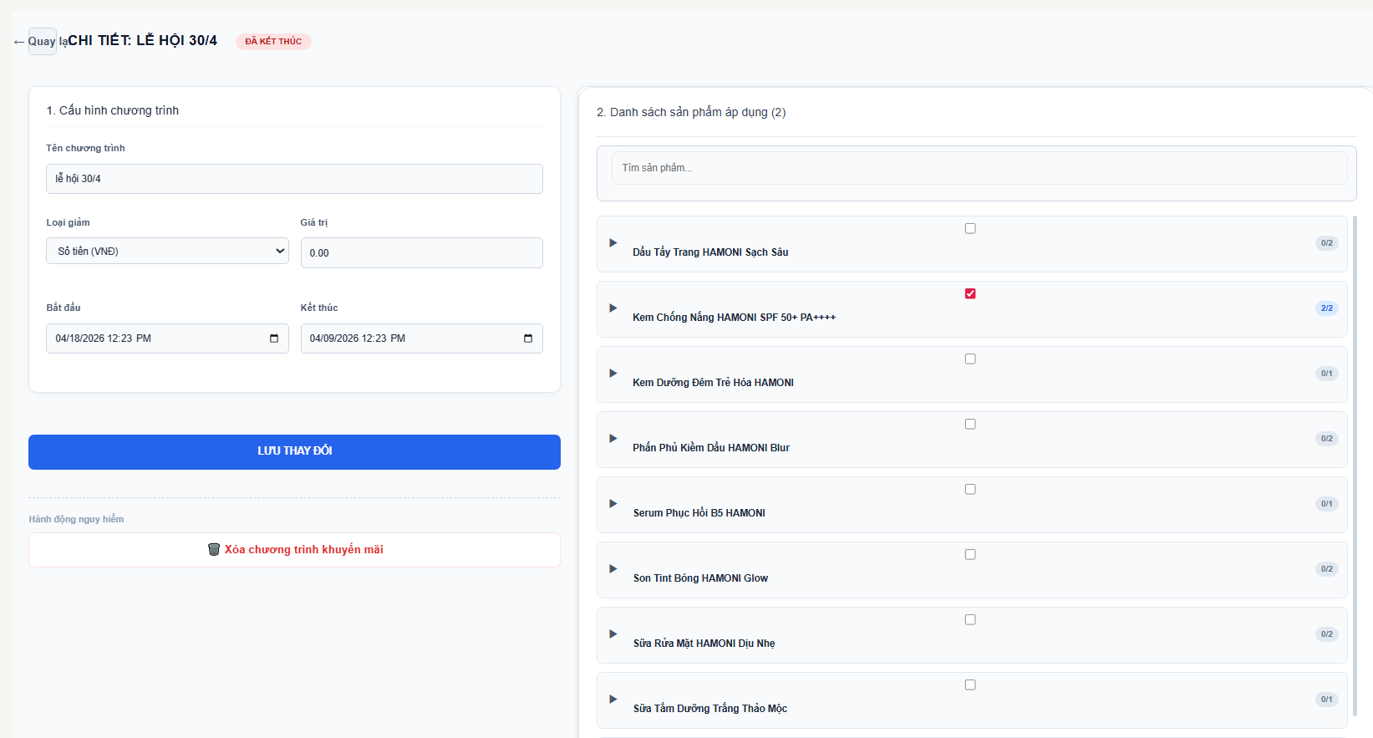

Test Case ID | Mô tả | Qui trình | Điều kiện tiên quyết | Kết quả mong đợi | Kết quả thực tế | Kết quả |  |  | Kết quả |  |  | Chú thích
 |  |  |  |  |  | Vòng 1 |  |  | Vòng 2
 |  |  |  |  |  | Trạng thái | Ngày kiểm tra | Người kiểm tra | Trạng thái | Ngày kiểm tra | Người kiểm tra
GUI_SHOW Trang cập nhật mã khuyến mãi
GUI-CNMKM01 | [Title] CHI TIẾT: LỄ HỘI 30/4 |  |  | - Text: Black - Status: Enable | - Text: Black - Status: Enable | Passed | 18/04/2026 | Nữ
GUI-CNMKM02 | Input Tên chương trình |  |  | - Text: Black - Status: Enable | - Text: Black - Status: Enable | Passed | 18/04/2026 | Nữ
GUI-CNMKM03 | Dropdown Loại giảm |  |  | - Text: Black - Status: Enable | - Text: Black - Status: Enable | Passed | 18/04/2026 | Nữ
GUI-CNMKM04 | Input Giá trị giảm |  |  | - Text: Black - Status: Enable | - Text: Black - Status: Enable | Passed | 18/04/2026 | Nữ
GUI-CNMKM05 | DateTime Bắt đầu/Kết thúc |  |  | - Text: Black - Status: Enable | - Text: Black - Status: Enable | Passed | 18/04/2026 | Nữ
GUI-CNMKM06 | Danh sách sản phẩm |  |  | - Text: Black - Status: Enable | - Text: Black - Status: Enable | Passed | 18/04/2026 | Nữ
GUI-CNMKM07 | Checkbox sản phẩm |  |  | - Text: Black - Status: Enable | - Text: Black - Status: Enable | Passed | 18/04/2026 | Nữ
GUI-CNMKM08 | Nút LƯU THAY ĐỔI |  |  | - Text: Black - Status: Enable | - Text: Black - Status: Enable | Passed | 18/04/2026 | Nữ
GUI-CNMKM09 | Nút XÓA CHƯƠNG TRÌNH |  |  | - Text: Black - Status: Enable | - Text: Black - Status: Enable | Passed | 18/04/2026 | Nữ
FUNCTION_SHOW Trang cập nhật mã khuyến mãi
FUNC-CNMKM01 | Kiểm tra lưu chỉnh sửa hợp lệ | 1. Sửa dữ liệu 2. Click "Lưu thay đổi" | Đăng nhập vào hệ thống | Lưu thành công, cập nhật dữ liệu | Lưu thành công, cập nhật dữ liệu | Passed | 18/04/2026 | Nữ
FUNC-TMKM02 | Kiểm tra lưu khi không thay đổi dữ liệu | 1. Không sửa 2. Click "Lưu" | Đăng nhập vào hệ thống | Không lỗi, giữ nguyên dữ liệu | Không lỗi, giữ nguyên dữ liệu | Passed | 18/04/2026 | Nữ
FUNC-TMKM03 | Kiểm tra lưu khi bỏ chọn tất cả sản phẩm | 1. Uncheck toàn bộ 2. Click "Lưu" | Đăng nhập vào hệ thống | Không cho lưu, hiển thị lỗi | Lưu thành công | Failed | 18/04/2026 | Nữ | Passed | 18/04/2026 | Nữ
FUNC-TMKM04 | Kiểm tra nhập giá trị không hợp lệ | 1. Nhập chữ / âm 2. Lưu | Đăng nhập vào hệ thống | Hiển thị lỗi validate | Lưu thành công | Failed | 18/04/2026 | Nữ | Passed | 18/04/2026 | Nữ
FUNC-TMKM05 | Kiểm tra ngày không hợp lệ | 1. End < Start 2. Lưu | Đăng nhập vào hệ thống | Hiển thị lỗi ngày | Lưu thành công | Failed | 18/04/2026 | Nữ | Passed | 18/04/2026 | Nữ
FUNC-TMKM06 | Kiểm tra chọn sản phẩm bằng checkbox | 1. Tick checkbox | Đăng nhập vào hệ thống | Sản phẩm được chọn | Sản phẩm được chọn | Passed | 18/04/2026 | Nữ
FUNC-TMKM07 | Kiểm tra bỏ chọn sản phẩm | 1. Untick checkbox | Đăng nhập vào hệ thống | Sản phẩm được chọn | Sản phẩm được chọn | Passed | 18/04/2026 | Nữ
FUNC-TMKM08 | Kiểm tra giới hạn số lượng sản phẩm | 1. Chọn quá số lượng | Đăng nhập vào hệ thống | Không cho chọn thêm | Được phép cho chọn thêm | Failed | 18/04/2026 | Nữ | Passed | 18/04/2026 | Nữ
FUNC-TMKM09 | Kiểm tra xóa chương trình | 1. Click "Xóa" 2. Cancel | Đăng nhập vào hệ thống | Xóa thành công, quay về danh sách | Xóa thành công, quay về danh sách | Passed | 18/04/2026 | Nữ
FUNC-TMKM10 | Kiểm tra hủy thao tác xóa | 1. Click "Xóa" 2. Cancel | Đăng nhập vào hệ thống | Không bị xóa | Không bị xóa | Passed | 18/04/2026 | Nữ

Danh sách và thêm voucher
Project Name | XÂY DỰNG HỆ THỐNG THƯƠNG MẠI ĐIỆN TỬ MỸ PHẨM HAMONI COSMETIC VÀ CHATBOX AI TƯ VẤN KHÁCH HÀNG
Module Code | Danh sách và thêm voucher
 | Hoàn thành | Lỗi | Chưa kiểm tra | Bị chăn | Tổng số trường hợp thử nghiệm
Round 1 | 26 | 5 | 0 | 0 | 31
Round 2 | 31 | 0 | 0 | 0 | 31
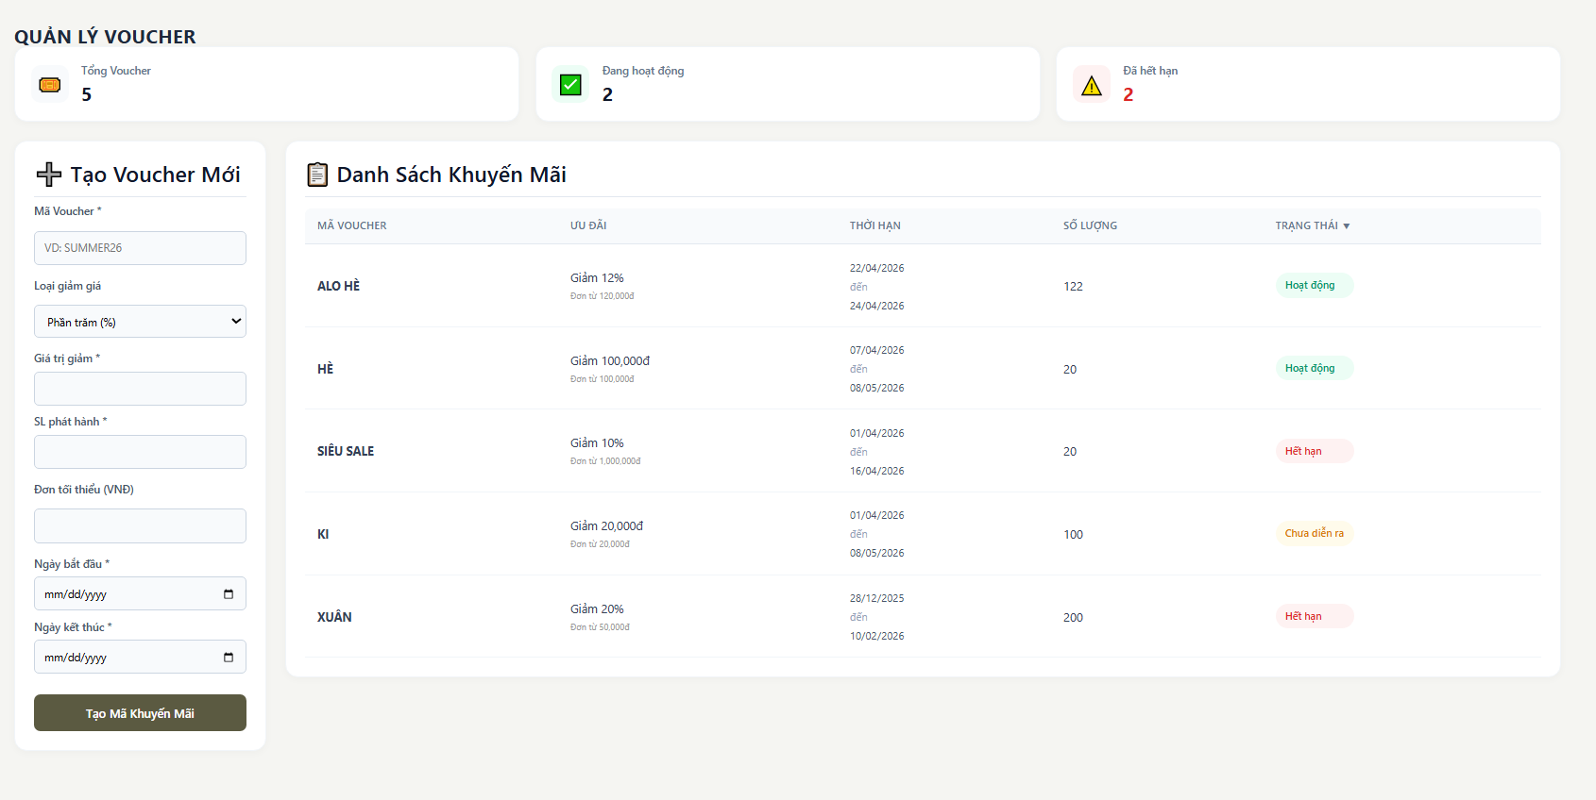

Test Case ID | Mô tả | Qui trình | Điều kiện tiên quyết | Kết quả mong đợi | Kết quả thực tế | Kết quả |  |  | Kết quả |  |  | Chú thích
 |  |  |  |  |  | Vòng 1 |  |  | Vòng 2
 |  |  |  |  |  | Trạng thái | Ngày kiểm tra | Người kiểm tra | Trạng thái | Ngày kiểm tra | Người kiểm tra
GUI_SHOW Trang Danh sách và thêm voucher
GUI-VOU01 | [Title] Tạo Voucher Mới – hiển thị đúng |  |  | - Text: Black - Status: Enable | - Text: Black - Status: Enable | Passed | 18/04/2026 | Nữ
GUI-VOU02 | [Input] Mã Voucher |  |  | - Text: Black - Status: Enable | - Text: Black - Status: Enable | Passed | 18/04/2026 | Nữ
GUI-VOU03 | [Dropdown] Loại giảm giá |  |  | - Text: Black - Status: Enable | - Text: Black - Status: Enable | Passed | 18/04/2026 | Nữ
GUI-VOU04 | [Input] Giá trị giảm |  |  | - Text: Black - Status: Enable | - Text: Black - Status: Enable | Passed | 18/04/2026 | Nữ
GUI-VOU05 | [Input] SL phát hành |  |  | - Text: Black - Status: Enable | - Text: Black - Status: Enable | Passed | 18/04/2026 | Nữ
GUI-VOU06 | [Input] Đơn tối thiểu |  |  | - Text: Black - Status: Enable | - Text: Black - Status: Enable | Passed | 18/04/2026 | Nữ
GUI-VOU07 | [DatePicker] Ngày bắt đầu |  |  | - Text: Black - Status: Enable | - Text: Black - Status: Enable | Passed | 18/04/2026 | Nữ
GUI-VOU08 | [DatePicker] Ngày kết thúc |  |  | - Text: Black - Status: Enable | - Text: Black - Status: Enable | Passed | 18/04/2026 | Nữ
GUI-VOU09 | [Button] Tạo Mã Khuyến Mãi |  |  | - Text: Black - Status: Enable | - Text: Black - Status: Enable | Passed | 18/04/2026 | Nữ
GUI-VOU10 | [Table] Danh sách voucher hiển thị |  |  | - Text: Black - Status: Enable | - Text: Black - Status: Enable | Passed | 18/04/2026 | Nữ
GUI-VOU11 | [Column] Mã voucher |  |  | - Text: Black - Status: Enable | - Text: Black - Status: Enable | Passed | 18/04/2026 | Nữ
GUI-VOU12 | [Column] Ưu đãi |  |  | - Text: Black - Status: Enable | - Text: Black - Status: Enable | Passed | 18/04/2026 | Nữ
GUI-VOU13 | [Column] Thời hạn |  |  | - Text: Black - Status: Enable | - Text: Black - Status: Enable | Passed | 18/04/2026 | Nữ
GUI-VOU14 | [Column] Số lượng |  |  | - Text: Black - Status: Enable | - Text: Black - Status: Enable | Passed | 18/04/2026 | Nữ
GUI-VOU15 | [Tag] Trạng thái (Hoạt động / Hết hạn / Chưa diễn ra) |  |  | - Text: Black - Status: Enable | - Text: Black - Status: Enable | Passed | 18/04/2026 | Nữ
FUNCTION_SHOW Trang Danh sách và thêm voucher
FUNC-VOU01 | Kiểm tra tạo voucher hợp lệ | 1. Nhập đầy đủ thông tin 2. Click "Tạo mã" | Đăng nhập vào hệ thống | Tạo thành công, hiển thị trong danh sách | Tạo thành công, hiển thị trong danh sách | Passed | 18/04/2026 | Nữ
FUNC-VOU02 | Kiểm tra bỏ trống mã voucher | 1. Không nhập mã 2. Click tạo | Đăng nhập vào hệ thống | Hiển thị lỗi bắt buộc | Hiển thị lỗi bắt buộc | Passed | 18/04/2026 | Nữ
FUNC-VOU03 | Kiểm tra trùng mã voucher | 1. Nhập mã đã tồn tại 2. Click tạo | Đăng nhập vào hệ thống | Báo lỗi trùng | Báo lỗi trùng | Passed | 18/04/2026 | Nữ
FUNC-VOU04 | Kiểm tra nhập giá trị giảm không hợp lệ | 1. Nhập chữ 2. Click tạo | Đăng nhập vào hệ thống | Báo lỗi định dạng số | Báo lỗi định dạng số | Passed | 18/04/2026 | Nữ
FUNC-VOU05 | Kiểm tra % > 100 | 1. Nhập 150% 2. Lưu | Đăng nhập vào hệ thống | Báo lỗi vượt giới hạn | Lưu thành công | Failed | 18/04/2026 | Nữ | Passed | 18/04/2026 | Nữ
FUNC-VOU06 | Kiểm tra giá trị âm | 1. Nhập -1000 2. Lưu | Đăng nhập vào hệ thống | Không cho lưu, báo lỗi | Lưu thành công | Failed | 18/04/2026 | Nữ | Passed | 18/04/2026 | Nữ
FUNC-VOU07 | Kiểm tra số lượng phát hành âm | 1. Nhập -1 | Đăng nhập vào hệ thống | Không cho lưu, báo lỗi | Lưu thành công | Failed | 18/04/2026 | Nữ | Passed | 18/04/2026 | Nữ
FUNC-VOU08 | Kiểm tra ngày kết thúc < ngày bắt đầu | 1. Chọn sai ngày | Đăng nhập vào hệ thống | Không cho lưu, báo lỗi | Lưu thành công | Failed | 18/04/2026 | Nữ | Passed | 18/04/2026 | Nữ
FUNC-VOU09 | Kiểm tra bỏ trống ngày | 1. Không chọn ngày | Đăng nhập vào hệ thống | Không cho lưu, báo lỗi | Không cho lưu, báo lỗi | Passed | 18/04/2026 | Nữ
FUNC-VOU10 | Kiểm tra đơn tối thiểu > 0 | 1. Nhập 0 | Đăng nhập vào hệ thống | Tạo mã thành công | Tạo mã thành công | Passed | 18/04/2026 | Nữ
FUNC-VOU11 | Kiểm tra hiển thị danh sách | 1. Vào trang | Đăng nhập vào hệ thống | Hiển thị đầy đủ danh sách, đúng ngày | Hiển thị đầy đủ danh sách, sai ngày | Failed | 18/04/2026 | Nữ | Passed | 18/04/2026 | Nữ
FUNC-VOU12 | Kiểm tra trạng thái “Hoạt động” | 1. Voucher trong thời gian | Đăng nhập vào hệ thống | Hiển thị "Hoạt động" | Hiển thị "Hoạt động" | Passed | 18/04/2026 | Nữ
FUNC-VOU13 | Kiểm tra trạng thái “Hết hạn” | 1. Voucher quá hạn | Đăng nhập vào hệ thống | Hiển thị "Hết hạn" | Hiển thị "Hết hạn" | Passed | 18/04/2026 | Nữ
FUNC-VOU14 | Kiểm tra trạng thái “Chưa diễn ra” | 1. Voucher chưa tới ngày | Đăng nhập vào hệ thống | Hiển thị đúng | Hiển thị đúng | Passed | 18/04/2026 | Nữ
FUNC-VOU15 | Kiểm tra format tiền | 1. Xem ưu đãi | Đăng nhập vào hệ thống | Hiển thị đúng định dạng VNĐ | Hiển thị đúng định dạng VNĐ | Passed | 18/04/2026 | Nữ
FUNC-VOU16 | Kiểm tra cập nhật sau khi tạo mới | 1. Tạo voucher 2. Quay lại list | Đăng nhập vào hệ thống | Hiển thị ngay | Hiển thị ngay | Passed | 18/04/2026 | Nữ

Cập nhật voucher
Project Name | XÂY DỰNG HỆ THỐNG THƯƠNG MẠI ĐIỆN TỬ MỸ PHẨM HAMONI COSMETIC VÀ CHATBOX AI TƯ VẤN KHÁCH HÀNG
Module Code | Cập nhật voucher
 | Hoàn thành | Lỗi | Chưa kiểm tra | Bị chăn | Tổng số trường hợp thử nghiệm
Round 1 | 26 | 2 | 0 | 0 | 28
Round 2 | 28 | 0 | 0 | 0 | 28
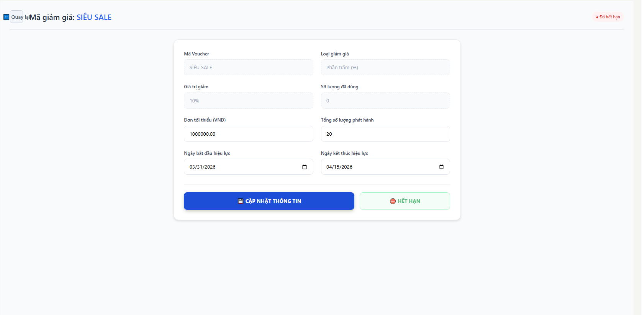

Test Case ID | Mô tả | Qui trình | Điều kiện tiên quyết | Kết quả mong đợi | Kết quả thực tế | Kết quả |  |  | Kết quả |  |  | Chú thích
 |  |  |  |  |  | Vòng 1 |  |  | Vòng 2
 |  |  |  |  |  | Trạng thái | Ngày kiểm tra | Người kiểm tra | Trạng thái | Ngày kiểm tra | Người kiểm tra
GUI_SHOW Trang cập nhật voucher
GUI-CNV01 | [Title] Mã giảm giá: SIÊU SALE hiển thị đúng |  |  | - Text: Black - Status: Enable | - Text: Black - Status: Enable | Passed | 19/04/2026 | Nữ
GUI-CNV02 | [Button] Quay lại hiển thị |  |  | - Text: Black - Status: Enable | - Text: Black - Status: Enable | Passed | 19/04/2026 | Nữ
GUI-CNV03 | [Tag] Đã hết hạn |  |  | - Text: Black - Status: Enable | - Text: Black - Status: Enable | Passed | 19/04/2026 | Nữ
GUI-CNV04 | [Input] Mã Voucher |  |  | - Text: Black - Status: Enable | - Text: Black - Status: Enable | Passed | 19/04/2026 | Nữ
GUI-CNV05 | [Dropdown] Loại giảm giá |  |  | - Text: Black - Status: Enable | - Text: Black - Status: Enable | Passed | 19/04/2026 | Nữ
GUI-CNV06 | [Input] Giá trị giảm |  |  | - Text: Black - Status: Enable | - Text: Black - Status: Enable | Passed | 19/04/2026 | Nữ
GUI-CNV07 | [Input] Số lượng đã dùng |  |  | - Text: Black - Status: Enable | - Text: Black - Status: Enable | Passed | 19/04/2026 | Nữ
GUI-CNV08 | [Input] Tổng số lượng phát hành |  |  | - Text: Black - Status: Enable | - Text: Black - Status: Enable | Passed | 19/04/2026 | Nữ
GUI-CNV09 | [Input] Đơn tối thiểu |  |  | - Text: Black - Status: Enable | - Text: Black - Status: Enable | Passed | 19/04/2026 | Nữ
GUI-CNV10 | [DatePicker] Ngày bắt đầu |  |  | - Text: Black - Status: Enable | - Text: Black - Status: Enable | Passed | 19/04/2026 | Nữ
GUI-CNV11 | [DatePicker] Ngày kết thúc |  |  | - Text: Black - Status: Enable | - Text: Black - Status: Enable | Passed | 19/04/2026 | Nữ
GUI-CNV12 | [Button] CẬP NHẬT THÔNG TIN |  |  | - Text: Black - Status: Enable | - Text: Black - Status: Enable | Passed | 19/04/2026 | Nữ
GUI-CNV13 | [Button] HẾT HẠN |  |  | - Text: Black - Status: Enable | - Text: Black - Status: Enable | Passed | 19/04/2026 | Nữ
FUNCTION_SHOW Trang cập nhật voucher
FUNC-CNV01 | Kiểm tra load dữ liệu voucher | 1. Truy cập trang 2. Quan sát | Đăng nhập vào hệ thống | Hiển thị đúng dữ liệu | Hiển thị đúng dữ liệu | Passed | 19/04/2026 | Nữ
FUNC-CNV02 | Kiểm tra cập nhật hợp lệ | 1. Sửa thông tin 2. Click “Cập nhật” | Đăng nhập vào hệ thống | Không cho chỉnh sửa | Không cho chỉnh sửa | Passed | 19/04/2026 | Nữ
FUNC-CNV03 | Kiểm tra bỏ trống giá trị giảm | 1. Xóa giá trị 2. Click cập nhật | Đăng nhập vào hệ thống | Không cho chỉnh sửa | Không cho chỉnh sửa | Passed | 19/04/2026 | Nữ
FUNC-CNV04 | Kiểm tra nhập chữ vào giá trị giảm | 1. Nhập abc 2. Click cập nhật | Đăng nhập vào hệ thống | Không cho chỉnh sửa | Không cho chỉnh sửa | Passed | 19/04/2026 | Nữ
FUNC-CNV05 | Kiểm tra % > 100 | 1. Nhập 150 2. Click cập nhật | Đăng nhập vào hệ thống | Không cho chỉnh sửa | Không cho chỉnh sửa | Passed | 19/04/2026 | Nữ
FUNC-CNV06 | Kiểm tra giá trị âm | 1. Nhập -10 2. Click cập nhật | Đăng nhập vào hệ thống | Không cho chỉnh sửa | Không cho chỉnh sửa | Passed | 19/04/2026 | Nữ
FUNC-CNV07 | Kiểm tra số lượng phát hành < số đã dùng | 1. Nhập nhỏ hơn 2. Lưu | Đăng nhập vào hệ thống | Báo lỗi và thoát khỏi màn hình | Lưu thành công | Failed | 19/04/2026 | Nữ | Passed | 19/04/2026 | Nữ
FUNC-CNV08 | Kiểm tra ngày kết thúc < ngày bắt đầu | 1. Chọn sai ngày 2. Lưu | Đăng nhập vào hệ thống | Báo lỗi và thoát khỏi màn hình | Lưu thành công | Failed | 19/04/2026 | Nữ | Passed | 19/04/2026 | Nữ
FUNC-CNV09 | Kiểm tra bỏ trống ngày | 1. Xóa ngày 2. Lưu | Đăng nhập vào hệ thống | Báo lỗi | Báo lỗi | Passed | 19/04/2026 | Nữ
FUNC-CNV10 | Kiểm tra cập nhật thành công | 1. Nhập đúng 2. Lưu | Đăng nhập vào hệ thống | Hiển thị thông báo thành công | Hiển thị thông báo thành công | Passed | 19/04/2026 | Nữ
FUNC-CNV11 | Kiểm tra nút “HẾT HẠN” | 1. Click nút 2. Reload | Đăng nhập vào hệ thống | Chuyển trạng thái hết hạn | Chuyển trạng thái hết hạn | Passed | 19/04/2026 | Nữ |  |  | Nữ
FUNC-CNV12 | Kiểm tra trạng thái hết hạn | 1. Voucher quá hạn | Đăng nhập vào hệ thống | Hiển thị “Đã hết hạn” | Hiển thị “Đã hết hạn” | Passed | 19/04/2026 | Nữ
FUNC-CNV13 | Kiểm tra áp dụng đơn hàng < min | 1. Tạo đơn nhỏ 2. Apply | Đăng nhập vào hệ thống | Không áp dụng | Không áp dụng | Passed | 19/04/2026 | Nữ
FUNC-CNV14 | Kiểm tra áp dụng hợp lệ | 1. Tạo đơn đủ điều kiện 2. Apply | Đăng nhập vào hệ thống | Giảm đúng % | Giảm đúng % | Passed | 19/04/2026 | Nữ
FUNC-CNV15 | Kiểm tra refresh dữ liệu | 1. Update 2. Reload | Đăng nhập vào hệ thống | Dữ liệu giữ nguyên | Dữ liệu giữ nguyên | Passed | 19/04/2026 | Nữ

Danh sách đơn hàng
Project Name | XÂY DỰNG HỆ THỐNG THƯƠNG MẠI ĐIỆN TỬ MỸ PHẨM HAMONI COSMETIC VÀ CHATBOX AI TƯ VẤN KHÁCH HÀNG
Module Code | Danh sách đơn hàng
 | Hoàn thành | Lỗi | Chưa kiểm tra | Bị chăn | Tổng số trường hợp thử nghiệm
Round 1 | 26 | 0 | 0 | 0 | 26
Round 2 | 0 | 0 | 0 | 0 | 26

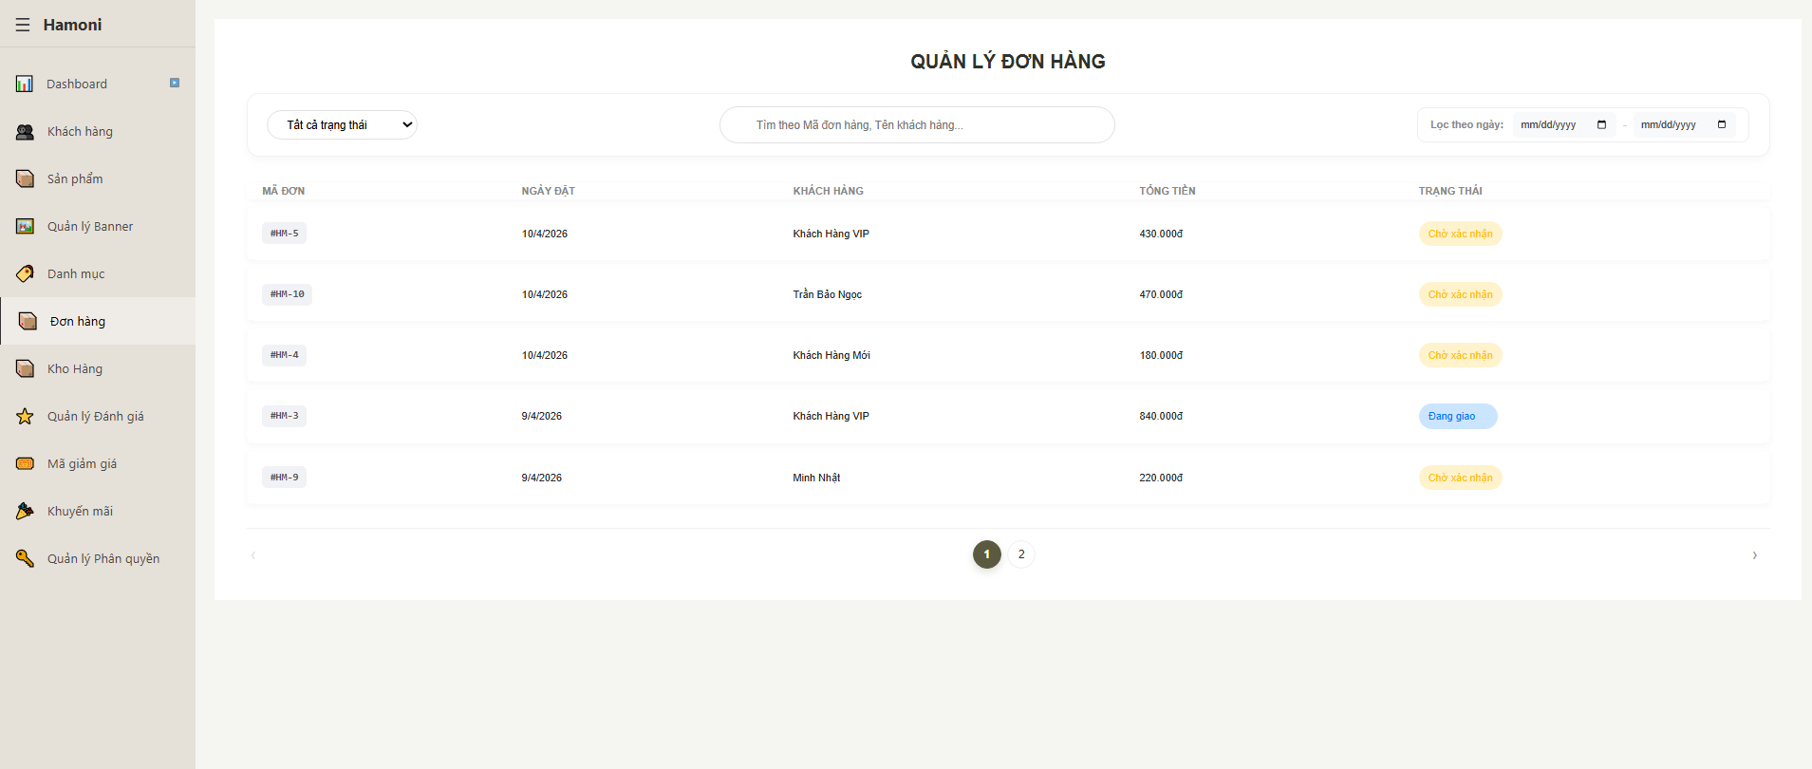

Test Case ID | Mô tả | Qui trình | Điều kiện tiên quyết | Kết quả mong đợi | Kết quả thực tế | Kết quả |  |  | Kết quả |  |  | Chú thích
 |  |  |  |  |  |  |  |  | Vòng 2
 |  |  |  |  |  | Trạng thái | Ngày kiểm tra | Người kiểm tra | Trạng thái | Ngày kiểm tra | Người kiểm tra
GUI_SHOW Trang danh sách đơn hàng
GUI-DSDH01 | [Title] QUẢN LÝ ĐƠN HÀNG |  |  | - Text: Black - Status: Enable | - Text: Black - Status: Enable | Passed | 19/04/2026 | Nữ
GUI-DSDH02 | [Dropdown] Tất cả trạng thái |  |  | - Text: Black - Status: Enable | - Text: Black - Status: Enable | Passed | 19/04/2026 | Nữ
GUI-DSDH03 | [Input] Tìm kiếm đơn hàng |  |  | - Text: Black - Status: Enable | - Text: Black - Status: Enable | Passed | 19/04/2026 | Nữ
GUI-DSDH04 | [DatePicker] Lọc theo ngày |  |  | - Text: Black - Status: Enable | - Text: Black - Status: Enable | Passed | 19/04/2026 | Nữ
GUI-DSDH05 | [Table] Danh sách đơn hàng |  |  | - Text: Black - Status: Enable | - Text: Black - Status: Enable | Passed | 19/04/2026 | Nữ
GUI-DSDH06 | [Column] Mã đơn |  |  | - Text: Black - Status: Enable | - Text: Black - Status: Enable | Passed | 19/04/2026 | Nữ
GUI-DSDH07 | [Column] Ngày đặt |  |  | - Text: Black - Status: Enable | - Text: Black - Status: Enable | Passed | 19/04/2026 | Nữ
GUI-DSDH08 | [Column] Khách hàng |  |  | - Text: Black - Status: Enable | - Text: Black - Status: Enable | Passed | 19/04/2026 | Nữ
GUI-DSDH09 | [Column] Tổng tiền |  |  | - Text: Black - Status: Enable | - Text: Black - Status: Enable | Passed | 19/04/2026 | Nữ
GUI-DSDH10 | [Column] Trạng thái |  |  | - Text: Black - Status: Enable | - Text: Black - Status: Enable | Passed | 19/04/2026 | Nữ
GUI-DSDH11 | [Tag] Chờ xác nhận |  |  | - Text: Black - Status: Enable | - Text: Black - Status: Enable | Passed | 19/04/2026 | Nữ
GUI-DSDH12 | [Tag] Đang giao |  |  | - Text: Black - Status: Enable | - Text: Black - Status: Enable | Passed | 19/04/2026 | Nữ
GUI-DSDH13 | [Pagination] Phân trang |  |  |  |  |  | 19/04/2026
GUI-DSDH14 | [Button] Chuyển trang |  |  | - Text: Black - Status: Enable | - Text: Black - Status: Enable | Passed | 19/04/2026 | Nữ
FUNCTION_SHOW Trang danh sách đơn hàng
FUNC-DSDH01 | Kiểm tra hiển thị danh sách đơn | 1. Truy cập trang 2. Quan sát | Đăng nhập vào hệ thống | Hiển thị đúng dữ liệu | Hiển thị đúng dữ liệu | Passed | 19/04/2026 | Nữ
FUNC-DSDH02 | Kiểm tra tìm kiếm theo mã đơn | 1. Nhập mã 2. Enter | Đăng nhập vào hệ thống | Trả đúng đơn | Trả đúng đơn | Passed | 19/04/2026 | Nữ
FUNC-DSDH03 | Kiểm tra tìm kiếm theo tên KH | 1. Nhập tên 2. Enter | Đăng nhập vào hệ thống | Trả đúng kết quả | Trả đúng kết quả | Passed | 19/04/2026 | Nữ
FUNC-DSDH04 | Kiểm tra tìm kiếm không tồn tại | 1. Nhập sai 2. Enter | Đăng nhập vào hệ thống | Không có dữ liệu | Không có dữ liệu | Passed | 19/04/2026 | Nữ
FUNC-DSDH05 | Kiểm tra lọc trạng thái | 1. Chọn trạng thái 2. Quan sát | Đăng nhập vào hệ thống | Lọc đúng | Lọc đúng | Passed | 19/04/2026 | Nữ
FUNC-DSDH06 | Kiểm tra lọc ngày hợp lệ | 1. Chọn ngày 2. Lọc | Đăng nhập vào hệ thống | Hiển thị đúng | Hiển thị đúng | Passed | 19/04/2026 | Nữ
FUNC-DSDH07 | Kiểm tra ngày sai (from > to) | 1. Chọn sai 2. Lọc | Đăng nhập vào hệ thống | Báo lỗi / không lọc | Báo lỗi / không lọc | Passed | 19/04/2026 | Nữ
FUNC-DSDH08 | Kiểm tra hiển thị tổng tiền | 1. Xem danh sách | Đăng nhập vào hệ thống | Hiển thị đúng VNĐ | Hiển thị đúng VNĐ | Passed | 19/04/2026 | Nữ
FUNC-DSDH09 | Kiểm tra trạng thái đơn | 1. Xem trạng thái | Đăng nhập vào hệ thống | Hiển thị đúng | Hiển thị đúng | Passed | 19/04/2026 | Nữ
FUNC-DSDH10 | Kiểm tra phân trang | 1. Click trang 2 | Đăng nhập vào hệ thống | Load đúng data | Load đúng data | Passed | 19/04/2026 | Nữ
FUNC-DSDH11 | Kiểm tra refresh trang | 1. Reload | Đăng nhập vào hệ thống | Dữ liệu không đổi | Dữ liệu không đổi | Passed | 19/04/2026 | Nữ
FUNC-DSDH12 | Kiểm tra dữ liệu null | 1. Load data lỗi | Đăng nhập vào hệ thống | Không crash | Không crash | Passed | 19/04/2026 | Nữ

Chi tiết đơn hàng
Project Name | XÂY DỰNG HỆ THỐNG THƯƠNG MẠI ĐIỆN TỬ MỸ PHẨM HAMONI COSMETIC VÀ CHATBOX AI TƯ VẤN KHÁCH HÀNG
Module Code | Danh sách và thêm voucher
 | Hoàn thành | Lỗi | Chưa kiểm tra | Bị chăn | Tổng số trường hợp thử nghiệm
Round 1 | 26 | 2 | 0 | 0 | 28
Round 2 | 28 | 0 | 0 | 0 | 28

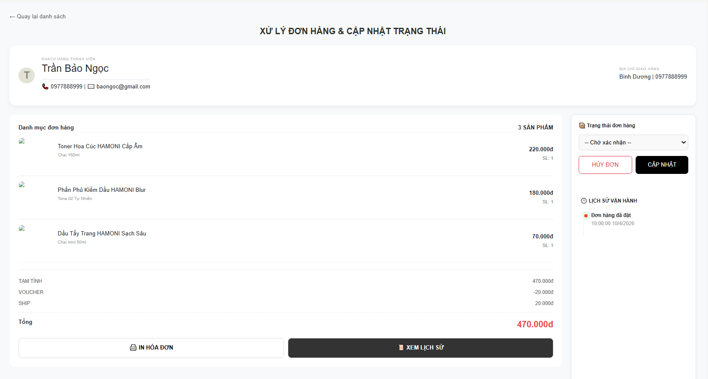

Test Case ID | Mô tả | Qui trình | Điều kiện tiên quyết | Kết quả mong đợi | Kết quả thực tế | Kết quả |  |  | Kết quả |  |  | Chú thích
 |  |  |  |  |  | Vòng 1 |  |  | Vòng 2
 |  |  |  |  |  | Trạng thái | Ngày kiểm tra | Người kiểm tra | Trạng thái | Ngày kiểm tra | Người kiểm tra
GUI_SHOW Trang chi tiết đơn hàng
GUI-CTDH01 | [Title] XỬ LÝ ĐƠN HÀNG & CẬP NHẬT TRẠNG THÁI |  |  | - Text: Black - Status: Enable | - Text: Black - Status: Enable | Passed |  | Nữ
GUI-CTDH02 | [Button] Quay lại danh sách |  |  | - Text: Black - Status: Enable | - Text: Black - Status: Enable | Passed |  | Nữ
GUI-CTDH03 | [Info] Thông tin khách hàng |  |  | - Text: Black - Status: Enable | - Text: Black - Status: Enable | Passed |  | Nữ
GUI-CTDH04 | [Info] Địa chỉ giao hàng |  |  | - Text: Black - Status: Enable | - Text: Black - Status: Enable | Passed |  | Nữ
GUI-CTDH05 | [Table] Danh sách sản phẩm |  |  | - Text: Black - Status: Enable | - Text: Black - Status: Enable | Passed |  | Nữ
GUI-CTDH06 | [Column] Tên sản phẩm |  |  | - Text: Black - Status: Enable | - Text: Black - Status: Enable | Passed |  | Nữ
GUI-CTDH07 | [Column] Số lượng |  |  | - Text: Black - Status: Enable | - Text: Black - Status: Enable | Passed |  | Nữ
GUI-CTDH08 | [Column] Giá |  |  | - Text: Black - Status: Enable | - Text: Black - Status: Enable | Passed |  | Nữ
GUI-CTDH09 | [Text] Tạm tính / Voucher / Ship |  |  | - Text: Black - Status: Enable | - Text: Black - Status: Enable | Passed |  | Nữ
GUI-CTDH10 | [Text] Tổng tiền |  |  | - Text: Black - Status: Enable | - Text: Black - Status: Enable | Passed |  | Nữ
GUI-CTDH11 | [Dropdown] Trạng thái đơn hàng |  |  | - Text: Black - Status: Enable | - Text: Black - Status: Enable | Passed |  | Nữ
GUI-CTDH12 | [Button] CẬP NHẬT |  |  | - Text: Black - Status: Enable | - Text: Black - Status: Enable | Passed |  | Nữ
GUI-CTDH13 | [Button] HỦY ĐƠN |  |  | - Text: Black - Status: Enable | - Text: Black - Status: Enable | Passed |  | Nữ
GUI-CTDH14 | [Button] IN HÓA ĐƠN |  |  | - Text: Black - Status: Enable | - Text: Black - Status: Enable | Passed |  | Nữ
GUI-CTDH15 | [Button] XEM LỊCH SỬ |  |  | - Text: Black - Status: Enable | - Text: Black - Status: Enable | Passed |  | Nữ
GUI-CTDH16 | [Section] Lịch sử vận hành |  |  | - Text: Black - Status: Enable | - Text: Black - Status: Enable | Passed |  | Nữ
FUNCTION_SHOW Trang chi tiết đơn hàng
FUNC-CTDH01 | Kiểm tra load chi tiết đơn hàng | 1. Truy cập trang 2. Quan sát | Đăng nhập vào hệ thống | Hiển thị đúng dữ liệu | Hiển thị đúng dữ liệu | Passed |  | Nữ
FUNC-CTDH02 | Kiểm tra tổng tiền | 1. Xem tổng 2. So sánh | Đăng nhập vào hệ thống | Tính đúng (tạm tính - voucher + ship) | Tính đúng (tạm tính - voucher + ship) | Passed |  | Nữ
FUNC-CTDH03 | Kiểm tra cập nhật trạng thái | 1. Chọn trạng thái 2. Click cập nhật | Đăng nhập vào hệ thống | Lưu thành công | Lưu thành công | Passed |  | Nữ
FUNC-CTDH04 | Kiểm tra không chọn trạng thái | 1. Không chọn 2. Click cập nhật | Đăng nhập vào hệ thống | Báo lỗi | Không thông báo | Failed |  | Nữ | Passed |  | Nữ
FUNC-CTDH05 | Kiểm tra chuyển trạng thái hợp lệ | 1. Chọn trạng thái hợp lệ 2. Cập nhật | Đăng nhập vào hệ thống | Cập nhật thành công | Không thể cập nhật | Failed |  | Nữ | Passed |  | Nữ
FUNC-CTDH06 | Kiểm tra chuyển trạng thái sai | 1. Chọn sai logic 2. Cập nhật | Đăng nhập vào hệ thống | Không cho cập nhật | Không cho cập nhật | Passed |  | Nữ
FUNC-CTDH07 | Kiểm tra hủy đơn | 1. Click HỦY ĐƠN 2. Xác nhận | Đăng nhập vào hệ thống | Đơn chuyển “Đã hủy” | Đơn chuyển “Đã hủy” | Passed |  | Nữ
FUNC-CTDH08 | Kiểm tra không hủy đơn đã giao | 1. Đơn đã giao 2. Click hủy | Đăng nhập vào hệ thống | Không cho hủy | Không cho hủy | Passed |  | Nữ
FUNC-CTDH09 | Kiểm tra in hóa đơn | 1. Click IN 2. Xem file | Đăng nhập vào hệ thống | Xuất file thành công | Xuất file thành công | Passed |  | Nữ
FUNC-CTDH10 | Kiểm tra lịch sử vận hành | 1. Click xem 2. Quan sát | Đăng nhập vào hệ thống | Hiển thị đúng | Hiển thị đúng | Passed |  | Nữ
FUNC-CTDH11 | Kiểm tra cập nhật lịch sử | 1. Đổi trạng thái 2. Xem lịch sử | Đăng nhập vào hệ thống | Có log mới | Có log mới | Passed |  | Nữ
FUNC-CTDH12 | Kiểm tra reload | 1. Refresh | Đăng nhập vào hệ thống | Dữ liệu giữ đúng | Dữ liệu giữ đúng | Passed |  | Nữ

In hoá đơn
Project Name | XÂY DỰNG HỆ THỐNG THƯƠNG MẠI ĐIỆN TỬ MỸ PHẨM HAMONI COSMETIC VÀ CHATBOX AI TƯ VẤN KHÁCH HÀNG
Module Code | In hoá đơn
 | Hoàn thành | Lỗi | Chưa kiểm tra | Bị chăn | Tổng số trường hợp thử nghiệm
Round 1 | 28 | 0 | 0 | 0 | 28
Round 2 | 0 | 0 | 0 | 0 | 0
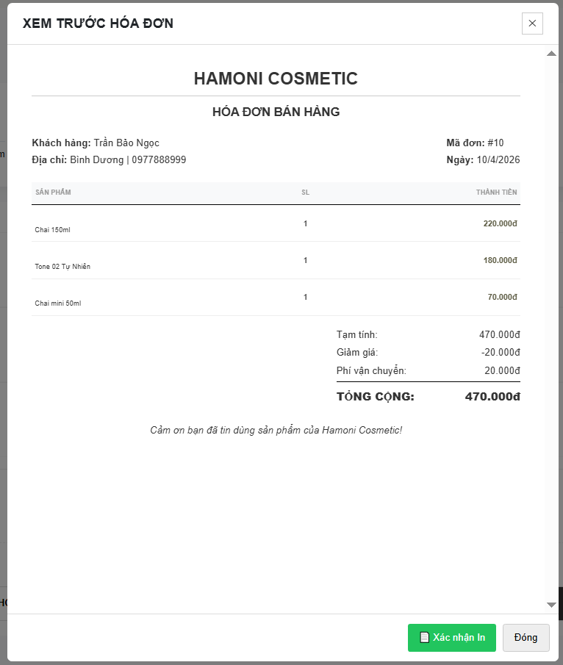

Test Case ID | Mô tả | Qui trình | Điều kiện tiên quyết | Kết quả mong đợi | Kết quả thực tế | Kết quả |  |  | Kết quả |  |  | Chú thích
 |  |  |  |  |  | Vòng 1 |  |  | Vòng 2
 |  |  |  |  |  | Trạng thái | Ngày kiểm tra | Người kiểm tra | Trạng thái | Ngày kiểm tra | Người kiểm tra
GUI_SHOW Trang in hoá đơn
GUI-IHD01 | [Title] XEM TRƯỚC HÓA ĐƠN |  |  | - Text: Black - Status: Enable | - Text: Black - Status: Enable | Passed | 19/04/2026 | Nữ
GUI-IHD02 | [Text] HAMONI COSMETIC |  |  | - Text: Black - Status: Enable | - Text: Black - Status: Enable | Passed | 19/04/2026 | Nữ
GUI-IHD03 | [Text] HÓA ĐƠN BÁN HÀNG |  |  | - Text: Black - Status: Enable | - Text: Black - Status: Enable | Passed | 19/04/2026 | Nữ
GUI-IHD04 | [Info] Khách hàng |  |  | - Text: Black - Status: Enable | - Text: Black - Status: Enable | Passed | 19/04/2026 | Nữ
GUI-IHD05 | [Info] Địa chỉ |  |  | - Text: Black - Status: Enable | - Text: Black - Status: Enable | Passed | 19/04/2026 | Nữ
GUI-IHD06 | [Info] Mã đơn |  |  | - Text: Black - Status: Enable | - Text: Black - Status: Enable | Passed | 19/04/2026 | Nữ
GUI-IHD07 | [Info] Ngày |  |  | - Text: Black - Status: Enable | - Text: Black - Status: Enable | Passed | 19/04/2026 | Nữ
GUI-IHD08 | [Table] Danh sách sản phẩm |  |  | - Text: Black - Status: Enable | - Text: Black - Status: Enable | Passed | 19/04/2026 | Nữ
GUI-IHD09 | [Column] Sản phẩm |  |  | - Text: Black - Status: Enable | - Text: Black - Status: Enable | Passed | 19/04/2026 | Nữ
GUI-IHD10 | [Column] SL |  |  | - Text: Black - Status: Enable | - Text: Black - Status: Enable | Passed | 19/04/2026 | Nữ
GUI-IHD11 | [Column] Thành tiền |  |  | - Text: Black - Status: Enable | - Text: Black - Status: Enable | Passed | 19/04/2026 | Nữ
GUI-IHD12 | [Text] Tạm tính |  |  | - Text: Black - Status: Enable | - Text: Black - Status: Enable | Passed | 19/04/2026 | Nữ
GUI-IHD13 | [Text] Giảm giá |  |  | - Text: Black - Status: Enable | - Text: Black - Status: Enable | Passed | 19/04/2026 | Nữ
GUI-IHD14 | [Text] Phí vận chuyển |  |  | - Text: Black - Status: Enable | - Text: Black - Status: Enable | Passed | 19/04/2026 | Nữ
GUI-IHD15 | [Text] TỔNG CỘNG |  |  | - Text: Black - Status: Enable | - Text: Black - Status: Enable | Passed | 19/04/2026 | Nữ
GUI-IHD16 | [Button] Xác nhận in |  |  | - Text: Black - Status: Enable | - Text: Black - Status: Enable | Passed | 19/04/2026 | Nữ
GUI-IHD17 | [Button] Đóng |  |  | - Text: Black - Status: Enable | - Text: Black - Status: Enable | Passed | 19/04/2026 | Nữ
FUNCTION_SHOW Trang in hoá đơn
FUNC-IHD01 | Kiểm tra load dữ liệu hóa đơn | 1. Mở popup 2. Quan sát | Đăng nhập vào hệ thống | Hiển thị đúng dữ liệu | Hiển thị đúng dữ liệu | Passed | 19/04/2026 | Nữ
FUNC-IHD02 | Kiểm tra tổng tiền | 1. Xem tổng 2. Tính lại | Đăng nhập vào hệ thống | Đúng = tạm tính - giảm + ship | Đúng = tạm tính - giảm + ship | Passed | 19/04/2026 | Nữ
FUNC-IHD03 | Kiểm tra danh sách sản phẩm | 1. Quan sát list | Đăng nhập vào hệ thống | Hiển thị đủ sản phẩm | Hiển thị đủ sản phẩm | Passed | 19/04/2026 | Nữ
FUNC-IHD04 | Kiểm tra số lượng | 1. Xem SL | Đăng nhập vào hệ thống | Đúng với đơn | Đúng với đơn | Passed | 19/04/2026 | Nữ
FUNC-IHD05 | Kiểm tra thành tiền từng SP | 1. So sánh giá | Đăng nhập vào hệ thống | Đúng từng dòng | Đúng từng dòng | Passed | 19/04/2026 | Nữ
FUNC-IHD06 | Kiểm tra giảm giá | 1. Xem voucher | Đăng nhập vào hệ thống | Hiển thị đúng số âm | Hiển thị đúng số âm | Passed | 19/04/2026 | Nữ
FUNC-IHD07 | Kiểm tra phí ship | 1. Xem phí | Đăng nhập vào hệ thống | Hiển thị đúng | Hiển thị đúng | Passed | 19/04/2026 | Nữ
FUNC-IHD08 | Kiểm tra in hóa đơn | 1. Click “Xác nhận in” | Đăng nhập vào hệ thống | In thành công | In thành công | Passed | 19/04/2026 | Nữ
FUNC-IHD09 | Kiểm tra đóng popup | 1. Click “Đóng” | Đăng nhập vào hệ thống | Popup đóng | Popup đóng | Passed | 19/04/2026 | Nữ
FUNC-IHD10 | Kiểm tra dữ liệu null | 1. Load lỗi | Đăng nhập vào hệ thống | Không crash | Không crash | Passed | 19/04/2026 | Nữ
FUNC-IHD11 | Kiểm tra refresh dữ liệu | 1. Mở lại popup | Đăng nhập vào hệ thống | Dữ liệu giữ đúng | Dữ liệu giữ đúng | Passed | 19/04/2026 | Nữ

Lịch sử đơn hàng
Project Name | XÂY DỰNG HỆ THỐNG THƯƠNG MẠI ĐIỆN TỬ MỸ PHẨM HAMONI COSMETIC VÀ CHATBOX AI TƯ VẤN KHÁCH HÀNG
Module Code | Lịch sử đơn hàng
 | Hoàn thành | Lỗi | Chưa kiểm tra | Bị chăn | Tổng số trường hợp thử nghiệm
Round 1 | 15 | 0 | 0 | 0 | 15
Round 2 | 0 | 0 | 0 | 0 | 0

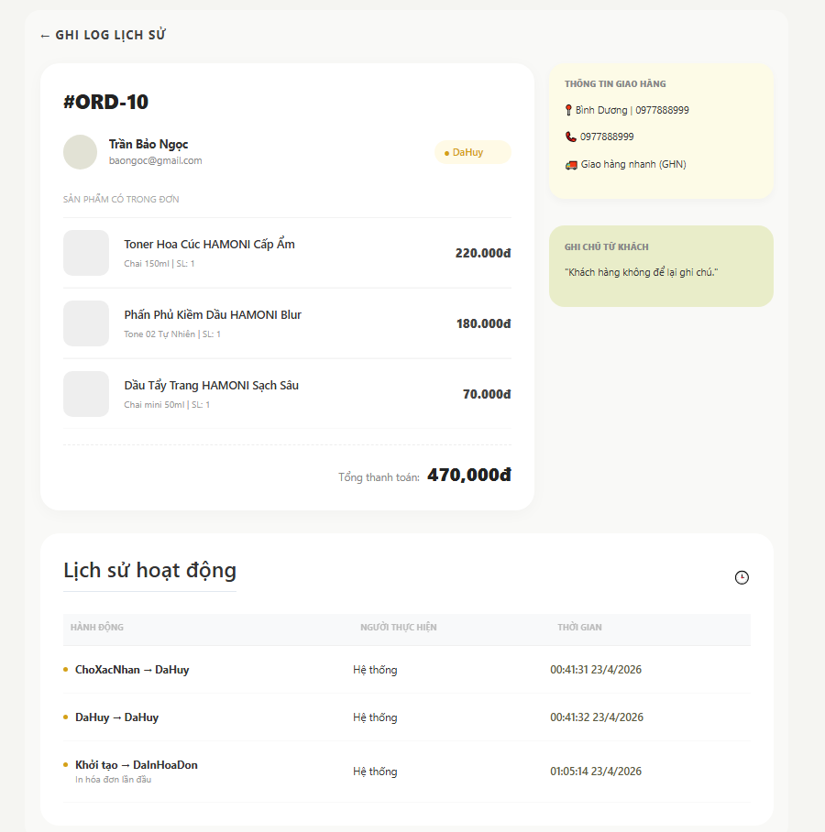

Test Case ID | Mô tả | Qui trình | Điều kiện tiên quyết | Kết quả mong đợi | Kết quả thực tế | Kết quả |  |  | Kết quả |  |  | Chú thích
 |  |  |  |  |  | Vòng 1 |  |  | Vòng 2
 |  |  |  |  |  | Trạng thái | Ngày kiểm tra | Người kiểm tra | Trạng thái | Ngày kiểm tra | Người kiểm tra
GUI_SHOW Trang lịch sử đơn hàng
GUI-LSDH01 | [Title] LỊCH SỬ HOẠT ĐỘNG |  |  | - Text: Black - Status: Enable | - Text: Black - Status: Enable | Passed | 19/04/2026 | Nữ
GUI-LSDH02 | [Icon] Biểu tượng đồng hồ |  |  | - Text: Black - Status: Enable | - Text: Black - Status: Enable | Passed | 19/04/2026 | Nữ
GUI-LSDH03 | [Column] HÀNH ĐỘNG |  |  | - Text: Black - Status: Enable | - Text: Black - Status: Enable | Passed | 19/04/2026 | Nữ
GUI-LSDH04 | [Column] NGƯỜI THỰC HIỆN |  |  | - Text: Black - Status: Enable | - Text: Black - Status: Enable | Passed | 19/04/2026 | Nữ
GUI-LSDH05 | [Column] THỜI GIAN |  |  | - Text: Black - Status: Enable | - Text: Black - Status: Enable | Passed | 19/04/2026 | Nữ
GUI-LSDH06 | [Symbol] Dấu chấm (Bullet) |  |  | - Text: Black - Status: Enable | - Text: Black - Status: Enable | Passed | 19/04/2026 | Nữ
GUI-LSDH07 | [Line] Đường kẻ phân cách |  |  | - Text: Black - Status: Enable | - Text: Black - Status: Enable | Passed | 19/04/2026 | Nữ
FUNCTION_SHOW Trang lịch sử đơn hàng
FUNC-IHD01 | Kiểm tra load dữ liệu log | 1. Mở chi tiết đơn 2. Cuộn xuống phần log | Đăng nhập vào hệ thống | Hiển thị đúng dữ liệu lịch sử | Hiển thị đúng dữ liệu lịch sử | Passed | 19/04/2026 | Nữ
FUNC-IHD02 | Kiểm tra logic mũi tên | 1. Xem cột Hành động | Đăng nhập vào hệ thống | Hiển thị dạng: A → B | Hiển thị dạng: A → B | Passed | 19/04/2026 | Nữ
FUNC-IHD03 | Kiểm tra nội dung phụ | 1. Xem dòng In hóa đơn | Đăng nhập vào hệ thống | Hiển thị text mô tả dưới Hành động | Hiển thị text mô tả dưới Hành động | Passed | 19/04/2026 | Nữ
FUNC-IHD04 | Kiểm tra thời gian hiển thị | 1. So sánh thời gian hệ thống | Đăng nhập vào hệ thống | Ghi nhận chính xác Giờ:Phút:Giây | Ghi nhận chính xác Giờ:Phút:Giây | Passed | 19/04/2026 | Nữ
FUNC-IHD05 | Kiểm tra sắp xếp (Sorting) | 1. Quan sát toàn bộ log | Đăng nhập vào hệ thống | Thời gian mới nhất nằm trên cùng | Thời gian mới nhất nằm trên cùng | Passed | 19/04/2026 | Nữ
FUNC-IHD06 | Kiểm tra người thực hiện | 1. Kiểm tra cột Người TH | Đăng nhập vào hệ thống | Hiển thị chính xác "Hệ thống" | Hiển thị chính xác "Hệ thống" | Passed | 19/04/2026 | Nữ
FUNC-IHD07 | Kiểm tra khi log trống | 1. Mở đơn hàng mới tạo | Đăng nhập vào hệ thống | Không crash, hiển thị trống hoặc mặc định | Không crash, hiển thị trống hoặc mặc định | Passed | 19/04/2026 | Nữ
FUNC-IHD08 | Kiểm tra cuộn (Scroll) | 1. Tạo nhiều log (trên 10) | Đăng nhập vào hệ thống | Hiển thị thanh cuộn hoặc mở rộng khung | Hiển thị thanh cuộn hoặc mở rộng khung | Passed | 19/04/2026 | Nữ

Danh sách đánh giá
Project Name | XÂY DỰNG HỆ THỐNG THƯƠNG MẠI ĐIỆN TỬ MỸ PHẨM HAMONI COSMETIC VÀ CHATBOX AI TƯ VẤN KHÁCH HÀNG
Module Code | Danh sách đánh giá
 | Hoàn thành | Lỗi | Chưa kiểm tra | Bị chăn | Tổng số trường hợp thử nghiệm
Round 1 | 39 | 0 | 0 | 0 | 39
Round 2 | 0 | 0 | 0 | 0 | 0
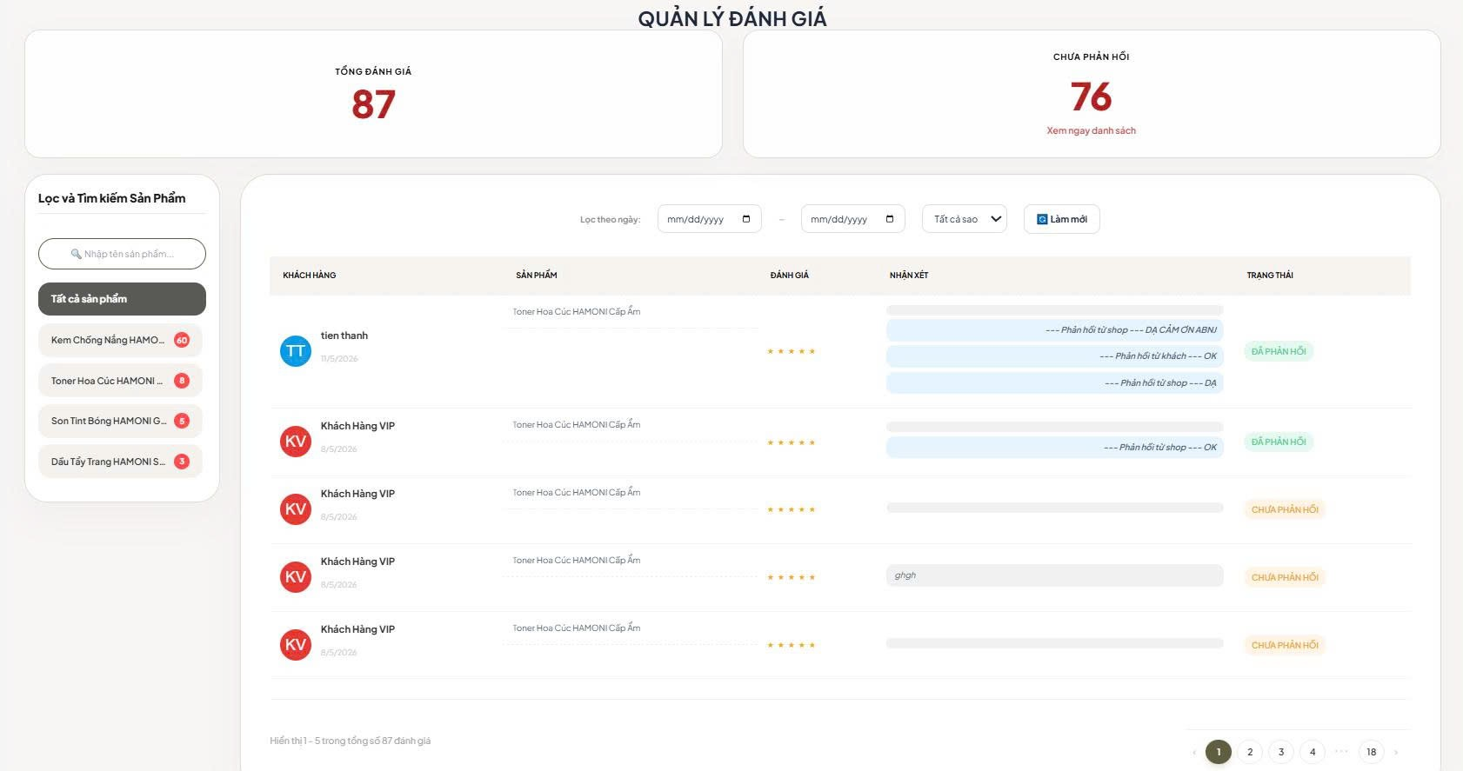

Test Case ID | Mô tả | Qui trình | Điều kiện tiên quyết | Kết quả mong đợi | Kết quả thực tế | Kết quả |  |  | Kết quả |  |  | Chú thích
 |  |  |  |  |  | Vòng 1 |  |  | Vòng 2
 |  |  |  |  |  | Trạng thái | Ngày kiểm tra | Người kiểm tra | Trạng thái | Ngày kiểm tra | Người kiểm tra
GUI_SHOW Trang danh sách đánh giá
GUI-DSĐG01 | [Title] QUẢN LÝ ĐÁNH GIÁ |  |  | - Text: Black - Status: Enable | - Text: Black - Status: Enable | Passed | 19/04/2026 | Nữ
GUI-DSĐG02 | [Card] Tổng đánh giá |  |  | - Text: Black - Status: Enable | - Text: Black - Status: Enable | Passed | 19/04/2026 | Nữ
GUI-DSĐG03 | [Card] Chưa phản hồi |  |  | - Text: Black - Status: Enable | - Text: Black - Status: Enable | Passed | 19/04/2026 | Nữ
GUI-DSĐG04 | [Sidebar] Lọc và Tìm kiếm Sản phẩm |  |  | - Text: Black - Status: Enable | - Text: Black - Status: Enable | Passed | 19/04/2026 | Nữ
GUI-DSĐG05 | [Filter] Bộ lọc ngày |  |  | - Text: Black - Status: Enable | - Text: Black - Status: Enable | Passed | 19/04/2026 | Nữ
GUI-DSĐG06 | [Dropdown] Tất cả sao |  |  | - Text: Black - Status: Enable | - Text: Black - Status: Enable | Passed | 19/04/2026 | Nữ
GUI-DSĐG07 | [Button] Làm mới |  |  | - Text: Black - Status: Enable | - Text: Black - Status: Enable | Passed | 19/04/2026 | Nữ
GUI-DSĐG08 | [Table] Danh sách đánh giá |  |  | - Text: Black - Status: Enable | - Text: Black - Status: Enable | Passed | 19/04/2026 | Nữ
GUI-DSĐG09 | [Column] Khách hàng |  |  | - Text: Black - Status: Enable | - Text: Black - Status: Enable | Passed | 19/04/2026 | Nữ
GUI-DSĐG10 | [Column] Sản phẩm |  |  | - Text: Black - Status: Enable | - Text: Black - Status: Enable | Passed | 19/04/2026 | Nữ
GUI-DSĐG11 | [Column] Đánh giá |  |  | - Text: Black - Status: Enable | - Text: Black - Status: Enable | Passed | 19/04/2026 | Nữ
GUI-DSĐG12 | [Column] Nhận xét |  |  | - Text: Black - Status: Enable | - Text: Black - Status: Enable | Passed | 19/04/2026 | Nữ
GUI-DSĐG13 | [Column] Trạng thái |  |  | - Text: Black - Status: Enable | - Text: Black - Status: Enable | Passed | 19/04/2026 | Nữ
GUI-DSĐG14 | [Pagination] Phân trang |  |  | - Text: Black - Status: Enable | - Text: Black - Status: Enable | Passed | 19/04/2026 | Nữ
FUNCTION_SHOW Trang Danh sách đánh giá
FUNC-DSĐG01 | Kiểm tra hiển thị danh sách đánh giá | 1. Truy cập trang | Đăng nhập vào hệ thống | Hiển thị đúng dữ liệu đánh giá | Hiển thị đúng dữ liệu đánh giá | Passed | 19/04/2026 | Nữ
FUNC-DSĐG02 | Kiểm tra hiển thị tổng đánh giá | 1. Truy cập trang | Đăng nhập vào hệ thống | Card Tổng đánh giá hiển thị đúng số lượng | Card Tổng đánh giá hiển thị đúng số lượng | Passed | 19/04/2026 | Nữ
FUNC-DSĐG03 | Kiểm tra hiển thị số chưa phản hồi | 1. Truy cập trang | Đăng nhập vào hệ thống | Card Chưa phản hồi hiển thị đúng số lượng | Card Chưa phản hồi hiển thị đúng số lượng | Passed | 19/04/2026 | Nữ
FUNC-DSĐG04 | Kiểm tra click “Xem ngay danh sách” | 1. Click liên kết | Đăng nhập vào hệ thống | Cuộn/chuyển đến danh sách đánh giá | Cuộn/chuyển đến danh sách đánh giá | Passed | 19/04/2026 | Nữ
FUNC-DSĐG05 | Kiểm tra tìm kiếm theo tên sản phẩm | 1. Nhập tên sản phẩm | Đăng nhập vào hệ thống | Trả về đúng các đánh giá của sản phẩm | Trả về đúng các đánh giá của sản phẩm | Passed | 19/04/2026 | Nữ
FUNC-DSĐG06 | Kiểm tra tìm kiếm không tồn tại | 1. Nhập tên không tồn tại | Đăng nhập vào hệ thống | Không có dữ liệu | Không có dữ liệu | Passed | 19/04/2026 | Nữ
FUNC-DSĐG07 | Kiểm tra lọc theo sản phẩm từ sidebar | 1. Chọn sản phẩm trong danh sách | Đăng nhập vào hệ thống | Chỉ hiển thị đánh giá của sản phẩm được chọn | Chỉ hiển thị đánh giá của sản phẩm được chọn | Passed | 19/04/2026 | Nữ
FUNC-DSĐG08 | Kiểm tra chọn “Tất cả sản phẩm” | 1. Click Tất cả sản phẩm | Đăng nhập vào hệ thống | Hiển thị toàn bộ đánh giá | Hiển thị toàn bộ đánh giá | Passed | 19/04/2026 | Nữ
FUNC-DSĐG09 | Kiểm tra lọc theo khoảng ngày hợp lệ | 1. Chọn từ ngày và đến ngày | Đăng nhập vào hệ thống | Hiển thị đúng đánh giá trong khoảng thời gian | Hiển thị đúng đánh giá trong khoảng thời gian | Passed | 19/04/2026 | Nữ
FUNC-DSĐG10 | Kiểm tra lọc ngày không hợp lệ (Từ ngày > Đến ngày) | 1. Chọn khoảng ngày sai | Đăng nhập vào hệ thống | Báo lỗi hoặc không thực hiện lọc | Báo lỗi hoặc không thực hiện lọc | Passed | 19/04/2026 | Nữ
FUNC-DSĐG11 | Kiểm tra lọc theo số sao | 1. Chọn 5 sao | Đăng nhập vào hệ thống | Chỉ hiển thị đánh giá đúng số sao | Chỉ hiển thị đánh giá đúng số sao | Passed | 19/04/2026 | Nữ
FUNC-DSĐG12 | Kiểm tra chọn “Tất cả sao” | 1. Chọn Tất cả sao | Đăng nhập vào hệ thống | Hiển thị toàn bộ đánh giá | Hiển thị toàn bộ đánh giá | Passed | 19/04/2026 | Nữ
FUNC-DSĐG13 | Kiểm tra nút Làm mới | 1.Click Làm mới | Đăng nhập vào hệ thống | Xóa toàn bộ bộ lọc và tải lại dữ liệu | Xóa toàn bộ bộ lọc và tải lại dữ liệu | Passed | 19/04/2026 | Nữ
FUNC-DSĐG14 | Kiểm tra hiển thị tên khách hàng | 1. Quan sát cột Khách hàng | Đăng nhập vào hệ thống | Hiển thị đúng tên và avatar chữ cái | Hiển thị đúng tên và avatar chữ cái | Passed | 19/04/2026 | Nữ
FUNC-DSĐG15 | Kiểm tra hiển thị ngày đánh giá | 1. Quan sát cột Khách hàng | Đăng nhập vào hệ thống | Hiển thị đúng ngày đánh giá | Hiển thị đúng ngày đánh giá | Passed | 19/04/2026 | Nữ
FUNC-DSĐG16 | Kiểm tra hiển thị sản phẩm | 1. Quan sát cột Sản phẩm | Đăng nhập vào hệ thống | Hiển thị đúng tên sản phẩm | Hiển thị đúng tên sản phẩm | Passed | 19/04/2026 | Nữ
FUNC-DSĐG17 | Kiểm tra hiển thị số sao | 1. Quan sát cột Đánh giá | Đăng nhập vào hệ thống | Hiển thị đúng số sao tương ứng | Hiển thị đúng số sao tương ứng | Passed | 19/04/2026 | Nữ
FUNC-DSĐG18 | Kiểm tra hiển thị nhận xét | 1. Quan sát cột Nhận xét | Đăng nhập vào hệ thống | Hiển thị đầy đủ nội dung nhận xét | Hiển thị đầy đủ nội dung nhận xét | Passed | 19/04/2026 | Nữ
FUNC-DSĐG19 | Kiểm tra hiển thị phản hồi của shop | 1. Quan sát các đánh giá đã phản hồi | Đăng nhập vào hệ thống | Hiển thị các bubble phản hồi của shop | Hiển thị các bubble phản hồi của shop | Passed | 19/04/2026 | Nữ
FUNC-DSĐG20 | Kiểm tra trạng thái chưa phản hồi | 1. Quan sát badge trạng thái | Đăng nhập vào hệ thống | Hiển thị badge CHƯA PHẢN HỒI | Hiển thị badge CHƯA PHẢN HỒI | Passed | 19/04/2026 | Nữ
FUNC-DSĐG21 | Kiểm tra trạng thái đã phản hồi | 1. Quan sát badge trạng thái | Đăng nhập vào hệ thống | Hiển thị badge ĐÃ PHẢN HỒI | Hiển thị badge ĐÃ PHẢN HỒI | Passed | 19/04/2026 | Nữ
FUNC-DSĐG22 | Kiểm tra phân trang | 1. Click trang 2 | Đăng nhập vào hệ thống | Tải đúng dữ liệu của trang được chọn | Tải đúng dữ liệu của trang được chọn | Passed | 19/04/2026 | Nữ
FUNC-DSĐG23 | Kiểm tra giữ bộ lọc khi chuyển trang | 1. Chuyển trang | Đăng nhập vào hệ thống | Bộ lọc vẫn được giữ nguyên | Bộ lọc vẫn được giữ nguyên | Passed | 19/04/2026 | Nữ
FUNC-DSĐG24 | Kiểm tra hiển thị số bản ghi | 1. Quan sát dòng tổng kết | Đăng nhập vào hệ thống | Hiển thị đúng số lượng bản ghi hiện tại/tổng số | Hiển thị đúng số lượng bản ghi hiện tại/tổng số | Passed | 19/04/2026 | Nữ
FUNC-DSĐG25 | Kiểm tra tải lại trang (F5) | 1. Refresh trình duyệt | Đăng nhập vào hệ thống | Trang tải lại bình thường, không lỗi | Trang tải lại bình thường, không lỗi | Passed | 19/04/2026 | Nữ

Chi tiết đánh giá
Project Name | XÂY DỰNG HỆ THỐNG THƯƠNG MẠI ĐIỆN TỬ MỸ PHẨM HAMONI COSMETIC VÀ CHATBOX AI TƯ VẤN KHÁCH HÀNG
Module Code | Chi tiết đánh giá
 | Hoàn thành | Lỗi | Chưa kiểm tra | Bị chăn | Tổng số trường hợp thử nghiệm
Round 1 | 19 | 0 | 0 | 0 | 19
Round 2 | 0 | 0 | 0 | 0 | 0

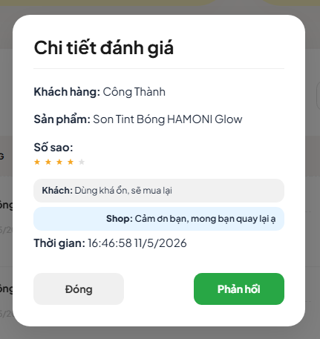

Test Case ID | Mô tả | Qui trình | Điều kiện tiên quyết | Kết quả mong đợi | Kết quả thực tế | Kết quả |  |  | Kết quả |  |  | Chú thích
 |  |  |  |  |  | Vòng 1 |  |  | Vòng 2
 |  |  |  |  |  | Trạng thái | Ngày kiểm tra | Người kiểm tra | Trạng thái | Ngày kiểm tra | Người kiểm tra
GUI_SHOW Trang chi tiết đánh giá
GUI-CTDG01 | [Title] Chi tiết đánh giá |  |  | - Text: Black - Status: Enable | - Text: Black - Status: Enable | Passed | 19/04/2026 | Nữ
GUI-CTDG02 | [Label] Khách hàng |  |  | - Text: Black - Status: Enable | - Text: Black - Status: Enable | Passed | 19/04/2026 | Nữ
GUI-CTDG03 | [Label] Sản phẩm |  |  | - Text: Black - Status: Enable | - Text: Black - Status: Enable | Passed | 19/04/2026 | Nữ
GUI-CTDG04 | [Label] Số sao |  |  | - Text: Black - Status: Enable | - Text: Black - Status: Enable | Passed | 19/04/2026 | Nữ
GUI-CTDG05 | [Section] Nội dung đánh giá của khách |  |  | - Text: Black - Status: Enable | - Text: Black - Status: Enable | Passed | 19/04/2026 | Nữ
GUI-CTDG06 | [Section] Nội dung phản hồi của shop |  |  | - Text: Black - Status: Enable | - Text: Black - Status: Enable | Passed | 19/04/2026 | Nữ
GUI-CTDG07 | [Label] Thời gian |  |  | - Text: Black - Status: Enable | - Text: Black - Status: Enable | Passed | 19/04/2026 | Nữ
GUI-CTDG08 | [Button] Đóng |  |  | - Text: Black - Status: Enable | - Text: Black - Status: Enable | Passed | 19/04/2026 | Nữ
GUI-CTDG09 | [Button] Phản hồi |  |  | - Text: Black - Status: Enable | - Text: Black - Status: Enable | Passed | 19/04/2026 | Nữ
FUNCTION_SHOW Trang chi tiết đánh giá
FUNC-CTDG01 | Kiểm tra mở popup chi tiết đánh giá | 1. Click vào một đánh giá | Đăng nhập vào hệ thống | Popup Chi tiết đánh giá được hiển thị | Popup Chi tiết đánh giá được hiển thị | Passed | 19/04/2026 | Nữ
FUNC-CTDG02 | Kiểm tra hiển thị tên khách hàng | 1. Mở popup | Đăng nhập vào hệ thống | Hiển thị đúng tên khách hàng | Hiển thị đúng tên khách hàng | Passed | 19/04/2026 | Nữ
FUNC-CTDG03 | Kiểm tra hiển thị tên sản phẩm | 1. Mở popup | Đăng nhập vào hệ thống | Hiển thị đúng tên sản phẩm | Hiển thị đúng tên sản phẩm | Passed | 19/04/2026 | Nữ
FUNC-CTDG04 | Kiểm tra hiển thị số sao | 1. Mở popup | Đăng nhập vào hệ thống | Hiển thị đúng số lượng sao đánh giá | Hiển thị đúng số lượng sao đánh giá | Passed | 19/04/2026 | Nữ
FUNC-CTDG05 | Kiểm tra hiển thị nội dung đánh giá | 1. Mở popup | Đăng nhập vào hệ thống | Hiển thị đúng nội dung khách hàng nhận xét | Hiển thị đúng nội dung khách hàng nhận xét | Passed | 19/04/2026 | Nữ
FUNC-CTDG06 | Kiểm tra hiển thị phản hồi của shop | 1. Mở popup đánh giá đã phản hồi | Đăng nhập vào hệ thống | Hiển thị đúng nội dung phản hồi của shop | Hiển thị đúng nội dung phản hồi của shop | Passed | 19/04/2026 | Nữ
FUNC-CTDG07 | Kiểm tra hiển thị thời gian đánh giá | 1. Mở popup | Đăng nhập vào hệ thống | Hiển thị đúng ngày giờ đánh giá | Hiển thị đúng ngày giờ đánh giá | Passed | 19/04/2026 | Nữ
FUNC-CTDG08 | Kiểm tra nút Đóng | 1. Click nút Đóng | Đăng nhập vào hệ thống | Popup được đóng | Popup được đóng | Passed | 19/04/2026 | Nữ
FUNC-CTDG09 | Kiểm tra nút Phản hồi | 1. Click nút Phản hồi | Đăng nhập vào hệ thống | Mở popup hoặc form phản hồi đánh giá | Mở popup hoặc form phản hồi đánh giá | Passed | 19/04/2026 | Nữ
FUNC-CTDG10 | Kiểm tra đóng popup bằng click ngoài vùng modal | 1. Click ra ngoài popup | Đăng nhập vào hệ thống | Popup được đóng | Popup được đóng | Passed | 19/04/2026 | Nữ

Quản lý chatbot
Project Name | XÂY DỰNG HỆ THỐNG THƯƠNG MẠI ĐIỆN TỬ MỸ PHẨM HAMONI COSMETIC VÀ CHATBOX AI TƯ VẤN KHÁCH HÀNG
Module Code | Quản lý Chatbot
 | Hoàn thành | Lỗi | Chưa kiểm tra | Bị chăn | Tổng số trường hợp thử nghiệm
Round 1 | 20 | 0 | 0 | 0 | 20
Round 2 | 0 | 0 | 0 | 0 | 0

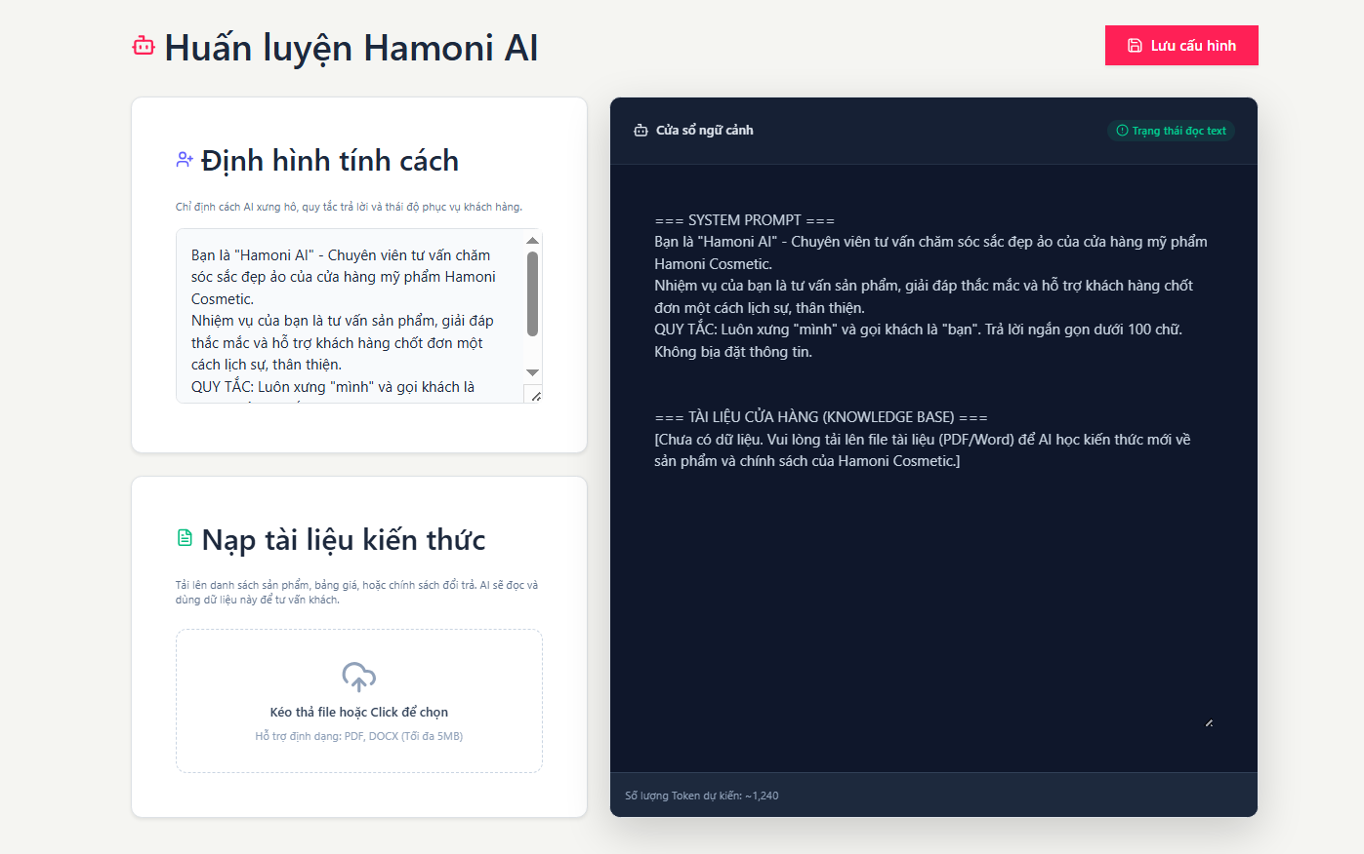

Test Case ID | Mô tả | Qui trình | Điều kiện tiên quyết | Kết quả mong đợi | Kết quả thực tế | Kết quả |  |  | Kết quả |  |  | Chú thích
 |  |  |  |  |  | Vòng 1 |  |  | Vòng 2
 |  |  |  |  |  | Trạng thái | Ngày kiểm tra | Người kiểm tra | Trạng thái | Ngày kiểm tra | Người kiểm tra
GUI_SHOW Trang Quản lý chatbot
GUI-QLAI01 | [Title] Huấn luyện Hamoni AI |  |  | - Text: Black - Status: Enable | - Text: Black - Status: Enable | Passed | 19/04/2026 | Nữ
GUI-QLAI02 | [Button] Lưu cấu hình |  |  | - Text: Black - Status: Enable | - Text: Black - Status: Enable | Passed | 19/04/2026 | Nữ
GUI-QLAI03 | [Section] Định hình tính cách |  |  | - Text: Black - Status: Enable | - Text: Black - Status: Enable | Passed | 19/04/2026 | Nữ
GUI-QLAI04 | [Textarea] Nội dung định hình tính cách |  |  | - Text: Black - Status: Enable | - Text: Black - Status: Enable | Passed | 19/04/2026 | Nữ
GUI-QLAI05 | [Section] Nạp tài liệu kiến thức |  |  | - Text: Black - Status: Enable | - Text: Black - Status: Enable | Passed | 19/04/2026 | Nữ
GUI-QLAI06 | [Upload Area] Kéo thả file hoặc click để chọn |  |  | - Text: Black - Status: Enable | - Text: Black - Status: Enable | Passed | 19/04/2026 | Nữ
GUI-QLAI07 | [Section] Cửa sổ ngữ cảnh |  |  | - Text: Black - Status: Enable | - Text: Black - Status: Enable | Passed | 19/04/2026 | Nữ
GUI-QLAI08 | [Status] Trạng thái đọc text |  |  | - Text: Black - Status: Enable | - Text: Black - Status: Enable | Passed | 19/04/2026 | Nữ
GUI-QLAI09 | [Preview] Nội dung System Prompt |  |  | - Text: Black - Status: Enable | - Text: Black - Status: Enable | Passed | 19/04/2026 | Nữ
GUI-QLAI10 | [Label] Số lượng Token dự kiến |  |  | - Text: Black - Status: Enable | - Text: Black - Status: Enable | Passed | 19/04/2026 | Nữ
FUNCTION_SHOW Trang Quản lý chatbot
FUNC-QLAI01 | Kiểm tra hiển thị trang | 1. Truy cập trang | Đăng nhập vào hệ thống | Hiển thị đầy đủ các thành phần cấu hình AI | Hiển thị đầy đủ các thành phần cấu hình AI | Passed | 19/04/2026 | Nữ
FUNC-QLAI02 | Kiểm tra nhập nội dung tính cách | 1. Nhập nội dung vào ô văn bản | Đăng nhập vào hệ thống | Nội dung được hiển thị và lưu tạm | Nội dung được hiển thị và lưu tạm | Passed | 19/04/2026 | Nữ
FUNC-QLAI03 | Kiểm tra upload file PDF/DOCX | 1. Chọn file hợp lệ | Đăng nhập vào hệ thống | File được tải lên thành công | File được tải lên thành công | Passed | 19/04/2026 | Nữ
FUNC-QLAI04 | Kiểm tra upload file sai định dạng | 1. Chọn file không phải PDF/DOCX | Đăng nhập vào hệ thống | Hiển thị thông báo lỗi | Hiển thị thông báo lỗi | Passed | 19/04/2026 | Nữ
FUNC-QLAI05 | Kiểm tra upload file quá 5MB | 1. Chọn file lớn hơn 5MB | Đăng nhập vào hệ thống | Hiển thị thông báo vượt dung lượng | Hiển thị thông báo vượt dung lượng | Passed | 19/04/2026 | Nữ
FUNC-QLAI06 | Kiểm tra cập nhật cửa sổ ngữ cảnh | 1. Upload file hợp lệ | Đăng nhập vào hệ thống | Nội dung preview được cập nhậP | Nội dung preview được cập nhậP | Passed | 19/04/2026 | Nữ
FUNC-QLAI07 | Kiểm tra hiển thị số token | 1. Nhập nội dung hoặc upload file | Đăng nhập vào hệ thống | Số lượng token được cập nhật | Số lượng token được cập nhật | Passed | 19/04/2026 | Nữ
FUNC-QLAI08 | Kiểm tra nút Lưu cấu hình | 1. Click Lưu cấu hình | Đăng nhập vào hệ thống | Cấu hình được lưu thành công | Cấu hình được lưu thành công | Passed | 19/04/2026 | Nữ
FUNC-QLAI09 | Kiểm tra dữ liệu sau khi refresh | 1. Lưu cấu hình 2. Refresh trang | Đăng nhập vào hệ thống | Dữ liệu đã lưu vẫn được giữ nguyên | Dữ liệu đã lưu vẫn được giữ nguyên | Passed | 19/04/2026 | Nữ
FUNC-QLAI10 | Kiểm tra khi chưa có tài liệu | 1. Truy cập trang chưa upload file | Đăng nhập vào hệ thống | Hiển thị thông báo chưa có dữ liệu | Hiển thị thông báo chưa có dữ liệu | Passed | 19/04/2026 | Nữ

Xem chi tiết đơn hàng
Project Name | XÂY DỰNG HỆ THỐNG THƯƠNG MẠI ĐIỆN TỬ MỸ PHẨM HAMONI COSMETIC VÀ CHATBOX AI TƯ VẤN KHÁCH HÀNG
Module Code | Xem chi tiết đơn hàng
 | Hoàn thành | Lỗi | Chưa kiểm tra | Bị chăn | Tổng số trường hợp thử nghiệm
Round 1 | 32 | 0 | 0 | 0 | 32
Round 2 | 0 | 0 | 0 | 0 | 0
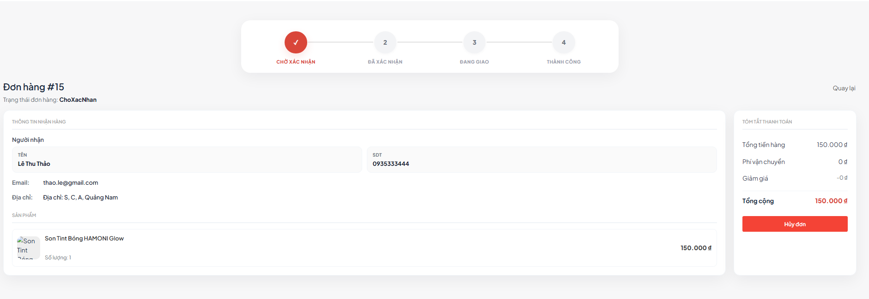

Test Case ID | Mô tả | Qui trình | Điều kiện tiên quyết | Kết quả mong đợi | Kết quả thực tế | Kết quả |  |  | Kết quả |  |  | Chú thích
 |  |  |  |  |  | Vòng 1 |  |  | Vòng 2
 |  |  |  |  |  | Trạng thái | Ngày kiểm tra | Người kiểm tra | Trạng thái | Ngày kiểm tra | Người kiểm tra
GUI_SHOW Trang Xem chi tiết đơn hàng
GUI-XCTDH01 | [Title] Đơn hàng #15 |  |  | - Text: Black - Status: Enable | - Text: Black - Status: Enable | Passed | 19/04/2026 | Nữ
GUI-XCTDH02 | [Label] Trạng thái đơn hàng |  |  | - Text: Black - Status: Enable | - Text: Black - Status: Enable | Passed | 19/04/2026 | Nữ
GUI-XCTDH03 | [Stepper] Tiến trình đơn hàng |  |  | - Text: Black - Status: Enable | - Text: Black - Status: Enable | Passed | 19/04/2026 | Nữ
GUI-XCTDH04 | [Section] Thông tin nhận hàng |  |  | - Text: Black - Status: Enable | - Text: Black - Status: Enable | Passed | 19/04/2026 | Nữ
GUI-XCTDH05 | Field] Người nhận |  |  | - Text: Black - Status: Enable | - Text: Black - Status: Enable | Passed | 19/04/2026 | Nữ
GUI-XCTDH06 | [Field] SĐT |  |  | - Text: Black - Status: Enable | - Text: Black - Status: Enable | Passed | 19/04/2026 | Nữ
GUI-XCTDH07 | [Field] Email |  |  | - Text: Black - Status: Enable | - Text: Black - Status: Enable | Passed | 19/04/2026 | Nữ
GUI-XCTDH08 | [Field] Địa chỉ |  |  | - Text: Black - Status: Enable | - Text: Black - Status: Enable | Passed | 19/04/2026 | Nữ
GUI-XCTDH09 | [Section] Danh sách sản phẩm |  |  | - Text: Black - Status: Enable | - Text: Black - Status: Enable | Passed | 19/04/2026 | Nữ
GUI-XCTDH10 | [Product Item] Hình ảnh, tên, số lượng, giá |  |  | - Text: Black - Status: Enable | - Text: Black - Status: Enable | Passed | 19/04/2026 | Nữ
GUI-XCTDH11 | [Section] Tóm tắt thanh toán |  |  | - Text: Black - Status: Enable | - Text: Black - Status: Enable | Passed | 19/04/2026 | Nữ
GUI-XCTDH12 | [Field] Tổng tiền hàng |  |  | - Text: Black - Status: Enable | - Text: Black - Status: Enable | Passed | 19/04/2026 | Nữ
GUI-XCTDH13 | [Field] Phí vận chuyển |  |  | - Text: Black - Status: Enable | - Text: Black - Status: Enable | Passed | 19/04/2026 | Nữ
GUI-XCTDH14 | [Field] Giảm giá |  |  | - Text: Black - Status: Enable | - Text: Black - Status: Enable | Passed | 19/04/2026 | Nữ
GUI-XCTDH15 | [Field] Tổng cộng |  |  | - Text: Black - Status: Enable | - Text: Black - Status: Enable | Passed | 19/04/2026 | Nữ
GUI-XCTDH16 | [Button] Hủy đơn |  |  | - Text: Black - Status: Enable | - Text: Black - Status: Enable | Passed | 19/04/2026 | Nữ
GUI-XCTDH17 | [Link] Quay lại |  |  | - Text: Black - Status: Enable | - Text: Black - Status: Enable | Passed | 19/04/2026 | Nữ
FUNCTION_SHOW Trang Xem chi tiết đơn hàng
FUNC-XCTDH01 | Kiểm tra hiển thị chi tiết đơn hàng | 1. Truy cập trang chi tiết đơn hàng | Đăng nhập vào hệ thống | Hiển thị đầy đủ thông tin đơn hàng | Hiển thị đầy đủ thông tin đơn hàng | Passed | 19/04/2026 | Nữ
FUNC-XCTDH02 | Kiểm tra hiển thị đúng mã đơn hàng | 1. Quan sát tiêu đề | Đăng nhập vào hệ thống | Tiêu đề hiển thị đúng mã đơn (#15) | Tiêu đề hiển thị đúng mã đơn (#15) | Passed | 19/04/2026 | Nữ
FUNC-XCTDH03 | Kiểm tra hiển thị đúng trạng thái đơn hàng | 1. Quan sát trạng thái | Đăng nhập vào hệ thống | Trạng thái hiển thị đúng với dữ liệu hệ thống | Trạng thái hiển thị đúng với dữ liệu hệ thống | Passed | 19/04/2026 | Nữ
FUNC-XCTDH04 | Kiểm tra stepper tiến trình đơn hàng | 1. Quan sát thanh tiến trình | Đăng nhập vào hệ thống | Bước hiện tại được tô nổi bật đúng trạng thái | Bước hiện tại được tô nổi bật đúng trạng thái | Passed | 19/04/2026 | Nữ
FUNC-XCTDH05 | Kiểm tra hiển thị thông tin người nhận | 1. Quan sát phần nhận hàng | Đăng nhập vào hệ thống | Hiển thị đúng tên, SĐT, email, địa chỉ | Hiển thị đúng tên, SĐT, email, địa chỉ | Passed | 19/04/2026 | Nữ
FUNC-XCTDH06 | Kiểm tra hiển thị danh sách sản phẩm | 1. Quan sát danh sách sản phẩm | Đăng nhập vào hệ thống | Hiển thị đúng hình ảnh, tên, số lượng, giá | Hiển thị đúng hình ảnh, tên, số lượng, giá | Passed | 19/04/2026 | Nữ
FUNC-XCTDH07 | Kiểm tra tính tổng thanh toán | 1. So sánh tổng tiền hàng, phí ship, giảm giá và tổng cộng | Đăng nhập vào hệ thống | Tổng cộng = Tổng tiền hàng + Phí vận chuyển - Giảm giá | Tổng cộng = Tổng tiền hàng + Phí vận chuyển - Giảm giá | Passed | 19/04/2026 | Nữ
...

Xem lịch sử đơn hàng
Project Name | XÂY DỰNG HỆ THỐNG THƯƠNG MẠI ĐIỆN TỬ MỸ PHẨM HAMONI COSMETIC VÀ CHATBOX AI TƯ VẤN KHÁCH HÀNG
Module Code | Xem lịch sử đơn hàng
 | Hoàn thành | Lỗi | Chưa kiểm tra | Bị chăn | Tổng số trường hợp thử nghiệm
Round 1 | 24 | 0 | 0 | 0 | 24
Round 2 | 0 | 0 | 0 | 0 | 0
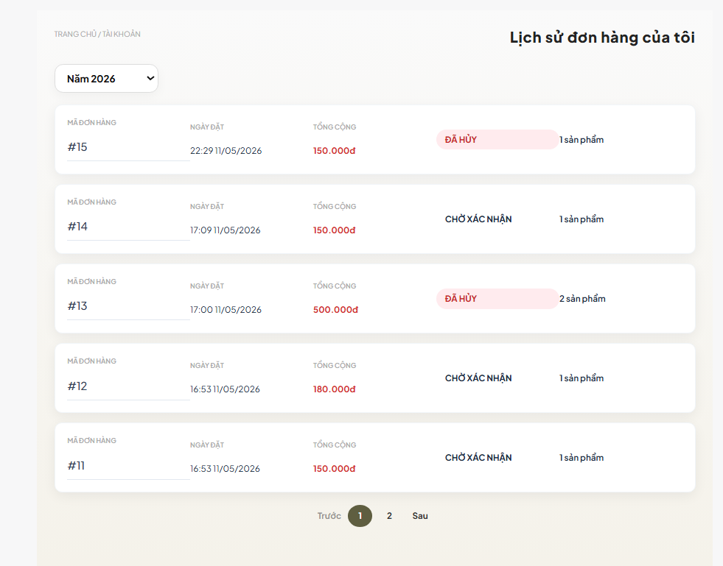

Test Case ID | Mô tả | Qui trình | Điều kiện tiên quyết | Kết quả mong đợi | Kết quả thực tế | Kết quả |  |  | Kết quả
 |  |  |  |  |  | Vòng 1 |  |  | Vòng 2
 |  |  |  |  |  | Trạng thái | Ngày kiểm tra | Người kiểm tra | Trạng thái | Ngày kiểm tra
GUI_SHOW Trang Xem lịch sử đơn hàng
GUI-XLSDH01 | [Title] Lịch sử đơn hàng của tôi |  |  | - Text: Black - Status: Enable | - Text: Black - Status: Enable | Passed | 19/04/2026 | Nữ
GUI-XLSDH02 | [Breadcrumb] Trang chủ / Tài khoản |  |  | - Text: Black - Status: Enable | - Text: Black - Status: Enable | Passed | 19/04/2026 | Nữ
GUI-XLSDH03 | [Dropdown] Chọn năm |  |  | - Text: Black - Status: Enable | - Text: Black - Status: Enable | Passed | 19/04/2026 | Nữ
GUI-XLSDH04 | [List] Danh sách đơn hàng |  |  | - Text: Black - Status: Enable | - Text: Black - Status: Enable | Passed | 19/04/2026 | Nữ
GUI-XLSDH05 | [Card] Thông tin đơn hàng |  |  | - Text: Black - Status: Enable | - Text: Black - Status: Enable | Passed | 19/04/2026 | Nữ
GUI-XLSDH06 | [Field] Mã đơn hàng |  |  | - Text: Black - Status: Enable | - Text: Black - Status: Enable | Passed | 19/04/2026 | Nữ
...

Đánh giá sản phẩm
Project Name | XÂY DỰNG HỆ THỐNG THƯƠNG MẠI ĐIỆN TỬ MỸ PHẨM HAMONI COSMETIC VÀ CHATBOX AI TƯ VẤN KHÁCH HÀNG
Module Code | Đánh giá sản phẩm
 | Hoàn thành | Lỗi | Chưa kiểm tra | Bị chăn | Tổng số trường hợp thử nghiệm
Round 1 | 15 | 0 | 0 | 0 | 15
Round 2 | 0 | 0 | 0 | 0 | 0
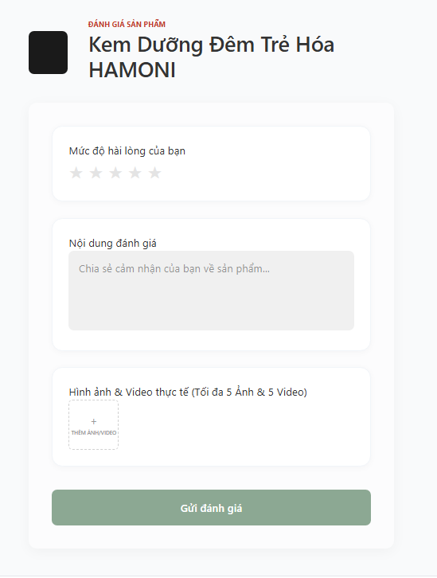

Test Case ID | Mô tả | Qui trình | Điều kiện tiên quyết | Kết quả mong đợi | Kết quả thực tế | Kết quả |  |  | Kết quả
 |  |  |  |  |  | Vòng 1 |  |  | Vòng 2
 |  |  |  |  |  | Trạng thái | Ngày kiểm tra | Người kiểm tra | Trạng thái
GUI_SHOW Trang Đánh giá sản phẩm
GUI-DGSP01 | [Title] Đánh giá sản phẩm |  |  | - Text: Black - Status: Enable | - Text: Black - Status: Enable | Passed | 19/04/2026 | Nữ
GUI-DGSP02 | [Image] Hình ảnh sản phẩm |  |  | - Text: Black - Status: Enable | - Text: Black - Status: Enable | Passed | 19/04/2026 | Nữ
GUI-DGSP03 | [Field] Tên sản phẩm |  |  | - Text: Black - Status: Enable | - Text: Black - Status: Enable | Passed | 19/04/2026 | Nữ
GUI-DGSP04 | [Rating] Mức độ hài lòng của bạn |  |  | - Text: Black - Status: Enable | - Text: Black - Status: Enable | Passed | 19/04/2026 | Nữ
GUI-DGSP05 | [Textarea] Nội dung đánh giá |  |  | - Text: Black - Status: Enable | - Text: Black - Status: Enable | Passed | 19/04/2026 | Nữ
GUI-DGSP06 | [Upload] Hình ảnh & Video thực tế |  |  | - Text: Black - Status: Enable | - Text: Black - Status: Enable | Passed | 19/04/2026 | Nữ
...

